4월
 |  |  |  |  |  |  |  |  |  |  |  |  |  |  |  |  |  |  |  |  |  |  |  |  | sewage | 15N | 18O |  | manure | 15N | 18O |  | fertilizer | 15N | 18O |  | rain | 15N | 18O |  | soil | 15N | 18O
 |  |  |  |  |  |  |  |  |  |  |  |  |  |  |  |  |  |  |  |  |  |  |  |  | mean | 13.36 | 1.96 |  | mean | 19.79 | 5.30 |  | mean | 0.87 | 14.39 |  | mean | 1.71 | 45.81 |  | mean | 2.49 | -0.25
 |  |  |  |  |  |  |  |  |  |  |  |  |  |  |  |  |  |  |  |  |  |  |  |  | sd | 1.91 | 2.69 |  | sd | 3.26 | 4.03 |  | sd | 0.33 | 5.18 |  | sd | 1.56 | 5.73 |  | sd | 1.28 | 1.03

2024년 조사연구사업 4월 |  |  |  |  |  |  |  |  |  |  |  |  |  |  |  |  |  |  |  |  |  |  |  |  | 분별작용 고려 안함
 |  |  |  |  |  |  |  |  |  |  |  |  |  |  |  |  |  |  |  |  |  |  |  |  |  |  |  |  |  |  |  | run="normal" |  | 모델 수렴도 확보
No | 하천명 | 지류명 | 조사지점 | 채수일시 |  | 현장측정결과 |  |  |  |  | 수질항목 분석결과 |  |  |  |  |  |  |  |  |  |  |  |  | Memo | Result_EMMTE (%) |  |  |  |  | 100 |  | Result_MixSIAR (%) |  |  |  |  | 100 |  | Result_ML Ensemble (%) |  |  |  |  | 100 | Result_AI Ensemble (%) |  |  |  |  | 100
 |  |  |  | 채수일 | 채수시각 | 날씨 | 수온 | pH | DO | EC | DTN | DON | NH4-N | NO3-N | NO2-N | DOC | DTP | PO4-P | Cl- | 15N | 18O | B | 11B |  | sewage | manure | fertilizer | rain | soil | TOTAL |  | sewage | manure | fertilizer | rain | soil | TOTAL |  | sewage | manure | fertilizer | rain | soil | TOTAL | sewage | manure | fertilizer | rain | soil | TOTAL
1 | 광주천 | 광주천 | 용산교 | 2024-04-12 | 9:45:00 | 맑음 | 13.40 | 7.66 | 11.37 | 200.10 | 1.56 |  | 0.03 | 1.53 | n.a | 1.20 | 0.02 | 0.02 | 21.93 | 6.79 | 2.90 | n/a | 6.81 |  |  |  |  |  |  | 0.00 |  | 35.60 | 13.60 | 11.90 | 2.30 | 36.60 | 100.00 |  | 24.30 | 12.88 | 22.61 | 2.90 | 37.31 | 100.00 | 22.22 | 12.87 | 12.55 | 2.78 | 49.58 | 100.00
2 | 광주천 | 광주천 | 제2광천교 | 2024-04-12 | 10:30:00 | 맑음 | 17.90 | 7.63 | 10.66 | 381.00 | 5.13 |  | 0.82 | 3.81 | 0.76 | 3.40 | 0.04 | 0.03 | 48.55 | 10.94 | 0.19 | 91.90 | 11.53 |  |  |  |  |  |  | 0.00 |  | 46.50 | 16.20 | 7.40 | 1.60 | 28.30 | 100.00 |  | 46.99 | 17.97 | 7.03 | 7.86 | 20.15 | 100.00 | 38.80 | 22.46 | 6.63 | 1.62 | 30.49 | 100.00
3 | 광주천 | 광주천 | 유촌교 | 2024-04-12 | 10:50:00 | 맑음 | 19.10 | 7.58 | 9.67 | 357.00 | 4.35 |  | 0.90 | 2.98 | 0.57 | 3.50 | 0.08 | 0.07 | 42.67 | 10.09 | 1.50 | 25.30 | 11.84 |  |  |  |  |  |  | 0.00 |  | 41.60 | 15.60 | 8.50 | 1.80 | 32.50 | 100.00 |  | 35.27 | 25.25 | 6.59 | 5.16 | 27.73 | 100.00 | 35.57 | 21.39 | 8.38 | 2.18 | 32.48 | 100.00
4 | 광주천 | 광주천 | 치평교 | 2024-04-12 | 11:10:00 | 맑음 | 20.40 | 7.35 | 9.00 | 348.00 | 3.90 |  | 0.78 | 2.65 | 0.51 | 3.50 | 0.06 | 0.05 | 41.23 | 10.63 | 2.19 | 19.90 | 12.30 |  |  |  |  |  |  | 0.00 |  | 43.50 | 16.70 | 8.70 | 1.90 | 29.20 | 100.00 |  | 36.89 | 23.86 | 7.34 | 6.59 | 25.32 | 100.00 | 36.85 | 24.40 | 9.01 | 2.58 | 27.16 | 100.00
5 | 장성천 | 장성천 | 해등교 | 2024-04-12 | 15:00:00 | 맑음 | 23.30 | 8.59 | 9.51 | 167.40 | 1.53 |  | 0.03 | 1.36 | n.a | 2.50 | 0.03 | 0.01 | 13.47 | 5.58 | 6.49 | 8.20 | 15.39 |  |  |  |  |  |  | 0.00 |  | 24.40 | 10.10 | 19.60 | 3.40 | 42.50 | 100.00 |  | 15.57 | 10.00 | 20.03 | 12.39 | 42.01 | 100.00 | 17.76 | 10.67 | 25.13 | 6.41 | 40.03 | 100.00
6 | 장성천 | 장성천 | 장성교 | 2024-04-12 | 15:20:00 | 맑음 | 20.50 | 7.61 | 10.02 | 279.00 | 2.89 |  | 0.13 | 2.36 | 0.04 | 3.80 | 0.14 | 0.13 | 24.61 | 6.75 | 7.60 | 14.70 | 11.91 |  |  |  |  |  |  | 0.00 |  | 28.80 | 12.40 | 20.00 | 4.00 | 34.80 | 100.00 |  | 19.53 | 14.69 | 22.21 | 14.80 | 28.77 | 100.00 | 22.16 | 14.99 | 24.24 | 7.96 | 30.65 | 100.00
7 | 장성천 | 장성천 | 구석현교 | 2024-04-11 | 15:20:00 | 맑음 | 17.5 | 7.4 | 9.9 | 267 | 3.02 |  | 0.19 | 2.44 | 0.08 | 4.30 | 0.25 | 0.25 | 21.66 | 8.21 | 5.56 | 19.20 | 10.01 |  |  |  |  |  |  | 0.00 |  | 33.90 | 14.30 | 13.80 | 3.00 | 35.00 | 100.00 |  | 22.59 | 21.43 | 23.14 | 4.22 | 28.62 | 100.00 | 27.40 | 19.76 | 16.37 | 5.23 | 31.24 | 100.00
8 | 장성천 | 감정천 | 복암제(새마을교) | 2024-04-11 | 15:40:00 | 맑음 | 15.2 | 7.2 | 8.6 | 447 | 10.59 |  | 7.58 | 0.98 | 0.09 | 13.80 | 4.49 | 4.45 | 28.87 | 1.58 | -0.43 | 29.50 | 10.35 |  |  |  |  |  |  | 0.00 |  | 11.50 | 4.70 | 9.90 | 1.20 | 72.70 | 100.00 |  | 7.49 | 6.41 | 12.62 | 6.36 | 67.12 | 100.00 | 2.50 | 1.33 | 10.49 | 0.88 | 84.80 | 100.00
9 | 장성천 | 감정천 | 학산교 | 2024-04-11 | 15:25:00 | 맑음 | 17.6 | 8.1 | 12.5 | 306 | 5.15 |  | 0.44 | 3.81 | 0.37 | 8.30 | 1.30 | 1.29 | 22.83 | 12.48 | 2.62 | n/a | 12.08 |  |  |  |  |  |  | 0.00 |  | 47.80 | 20.70 | 7.40 | 1.90 | 22.20 | 100.00 |  | 34.48 | 31.45 | 7.08 | 6.39 | 20.60 | 100.00 | 39.62 | 32.30 | 8.03 | 2.86 | 17.19 | 100.00
10 | 지석천 | 지석천 | 지석교 | 2024-04-12 | 13:25:00 | 맑음 | 20.1 | 9.4 | 13.8 | 160 | 1.54 |  | 0.06 | 1.35 | n.a | 2.40 | 0.02 | 0.01 | 10.19 | 8.51 | 8.32 | 8.70 | 13.33 |  |  |  |  |  |  | 0.00 |  | 34.50 | 16.00 | 17.10 | 4.20 | 28.20 | 100.00 |  | 24.49 | 23.81 | 20.57 | 9.09 | 22.04 | 100.00 | 26.10 | 22.22 | 19.98 | 8.86 | 22.84 | 100.00
11 | 지석천 | 지석천 | 덕례교 인근 | 2024-04-12 | 14:30:00 | 맑음 | 18.8 | 7.9 | 10.2 | 193 | 2.17 |  | 0.02 | 2.07 | n.a | 2.00 | 0.05 | 0.04 | 12.83 | 8.24 | 6.51 | 11.60 | 13.55 |  |  |  |  |  |  | 0.00 |  | 34.20 | 14.90 | 15.20 | 3.30 | 32.40 | 100.00 |  | 27.51 | 18.42 | 23.12 | 6.14 | 24.81 | 100.00 | 26.83 | 20.32 | 18.19 | 6.37 | 28.29 | 100.00
12 | 지석천 | 지석천 | 신가교 | 2024-04-12 | 14:40:00 | 맑음 | 20.6 | 8.5 | 11.2 | 200 | 2.48 |  | 0.04 | 2.35 | n.a | 2.10 | 0.05 | 0.05 | 14.25 | 8.62 | 5.83 | 11.20 | 14.54 |  |  |  |  |  |  | 0.00 |  | 35.70 | 15.00 | 13.90 | 3.10 | 32.30 | 100.00 |  | 24.52 | 22.57 | 20.47 | 4.70 | 27.74 | 100.00 | 28.26 | 21.21 | 16.38 | 5.57 | 28.58 | 100.00
13 | 지석천 | 구치천 | 상류(새마을교) | 2024-04-12 | 14:15:00 | 맑음 | 20.0 | 7.9 | 10.9 | 264 | 3.73 |  | 0.25 | 3.37 | 0.07 | 2.20 | 0.11 | 0.11 | 20.96 | 9.13 | 4.09 | 9.30 | 15.70 |  |  |  |  |  |  | 0.00 |  | 38.10 | 14.90 | 11.00 | 2.40 | 33.60 | 100.00 |  | 32.47 | 20.78 | 14.94 | 4.14 | 27.67 | 100.00 | 31.10 | 21.28 | 12.77 | 3.87 | 30.98 | 100.00
14 | 지석천 | 대촌천 | 새마을교 | 2024-04-12 | 14:05:00 | 맑음 | 21.3 | 7.6 | 10.2 | 330 | 3.22 |  | 0.49 | 2.41 | 0.20 | 2.80 | 0.07 | 0.07 | 37.78 | 8.94 | 4.27 | 16.50 | 12.61 |  |  |  |  |  |  | 0.00 |  | 37.50 | 14.60 | 11.60 | 2.50 | 33.80 | 100.00 |  | 23.93 | 23.79 | 17.48 | 3.75 | 31.05 | 100.00 | 30.37 | 20.79 | 13.25 | 4.01 | 31.58 | 100.00
15 | 지석천 | 구치천 | 새마을교 | 2024-04-12 | 14:00:00 | 맑음 | 19.2 | 8.2 | 10.4 | 265 | 3.00 |  | 0.08 | 2.86 | 0.00 | 2.40 | 0.07 | 0.07 | 20.98 | 10.39 | 5.64 | 12.40 | 16.47 |  |  |  |  |  |  | 0.00 |  | 41.80 | 18.20 | 10.60 | 2.80 | 26.60 | 100.00 |  | 30.52 | 25.41 | 17.73 | 4.04 | 22.30 | 100.00 | 32.70 | 27.77 | 13.79 | 5.53 | 20.21 | 100.00
16 | 영산천 | 영산천 | 연포교 | 2024-04-12 | 14:35:00 | 맑음 | 16.7 | 7.7 | 9.7 | 280 | 4.04 |  | 0.12 | 3.64 | 0.07 | 3.70 | 0.08 | 0.07 | 20.66 | 7.92 | 4.59 | 12.10 | 13.01 |  |  |  |  |  |  | 0.00 |  | 33.50 | 13.00 | 13.10 | 2.60 | 37.80 | 100.00 |  | 24.78 | 16.56 | 21.15 | 3.31 | 34.20 | 100.00 | 27.21 | 18.13 | 14.71 | 4.22 | 35.73 | 100.00
17 | 영산천 | 영산천 | 신천교 | 2024-04-11 | 13:30:00 | 맑음 | 20.0 | 7.6 | 9.9 | 372 | 4.71 |  | 0.13 | 4.39 | 0.06 | 3.70 | 0.08 | 0.08 | 42.09 | 11.24 | 5.97 | 17.30 | 11.33 |  |  |  |  |  |  | 0.00 |  | 42.70 | 20.70 | 10.30 | 2.70 | 23.60 | 100.00 |  | 30.66 | 31.53 | 16.38 | 5.62 | 15.81 | 100.00 | 33.35 | 31.31 | 12.73 | 5.83 | 16.78 | 100.00
18 | 영산천 | 영산천 | 영산강자전거길 | 2024-04-11 | 15:05:00 | 맑음 | 18.4 | 7.2 | 8.8 | 393 | 5.10 |  | 0.37 | 4.44 | 0.15 | 4.00 | 0.06 | 0.05 | 46.20 | 11.50 | 5.45 | 19.10 | 11.44 |  |  |  |  |  |  | 0.00 |  | 44.30 | 20.10 | 9.80 | 2.60 | 23.20 | 100.00 |  | 33.80 | 28.77 | 17.30 | 4.73 | 15.40 | 100.00 | 34.38 | 31.83 | 11.86 | 5.25 | 16.68 | 100.00
19 | 영산천 | 월산천 | 죽촌교 | 2024-04-11 | 13:35:00 | 맑음 | 20.4 | 7.2 | 9.9 | 427 | 4.47 |  | 0.27 | 3.91 | 0.08 | 3.90 | 0.02 | 0.01 | 64.49 | 12.27 | 6.11 | 20.20 | 10.40 |  |  |  |  |  |  | 0.00 |  | 45.60 | 22.20 | 9.20 | 2.60 | 20.40 | 100.00 |  | 29.20 | 36.58 | 16.42 | 5.47 | 12.33 | 100.00 | 33.04 | 35.46 | 11.26 | 5.76 | 14.48 | 100.00
20 | 영산천 | 월산천 | 춘정교 | 2024-04-11 | 13:45:00 | 맑음 | 17.7 | 8.5 | 13.2 | 488 | 5.17 |  | 0.06 | 4.97 | 0.13 | 2.90 | 0.05 | 0.02 | 53.24 | 10.25 | 7.37 | 23.40 | 10.85 |  |  |  |  |  |  | 0.00 |  | 41.60 | 18.80 | 12.70 | 3.30 | 23.60 | 100.00 |  | 34.75 | 23.07 | 20.94 | 7.09 | 14.15 | 100.00 | 30.38 | 28.70 | 15.54 | 7.61 | 17.77 | 100.00
21 | 만봉천 | 만봉천 | 만봉1교 | 2024-04-11 | 10:35:00 | 맑음 | 14.7 | 7.6 | 10.1 | 195 | 1.58 |  | 0.04 | 1.50 | n.a | 1.70 | 0.01 | 0.00 | 11.16 | 4.84 | 5.72 | 8.70 | 14.99 |  |  |  |  |  |  | 0.00 |  | 21.20 | 9.10 | 18.70 | 3.10 | 47.90 | 100.00 |  | 12.13 | 10.64 | 25.83 | 10.14 | 41.26 | 100.00 | 13.62 | 8.08 | 25.11 | 5.49 | 47.70 | 100.00
22 | 만봉천 | 만봉천 | 송죽교 | 2024-04-11 | 11:05:00 | 맑음 | 17.3 | 7.3 | 9.5 | 232 | 1.99 |  | 0.04 | 1.84 | n.a | 2.70 | 0.05 | 0.05 | 17.23 | 7.46 | 3.75 | 11.30 | 13.04 |  |  |  |  |  |  | 0.00 |  | 31.50 | 12.10 | 12.50 | 2.30 | 41.60 | 100.00 |  | 24.11 | 14.24 | 22.05 | 3.56 | 36.04 | 100.00 | 25.66 | 15.90 | 13.52 | 3.45 | 41.47 | 100.00
23 | 만봉천 | 만봉천 | 새마을교 | 2024-04-11 | 11:25:00 | 맑음 | 17.8 | 7.5 | 10.7 | 237 | 2.11 |  | 0.06 | 1.94 | n.a | 2.80 | 0.05 | 0.04 | 18.68 | 7.95 | 4.35 | 12.10 | 13.07 |  |  |  |  |  |  | 0.00 |  | 33.00 | 13.40 | 13.00 | 2.50 | 38.10 | 100.00 |  | 22.13 | 18.29 | 22.08 | 3.47 | 34.03 | 100.00 | 27.41 | 18.01 | 14.21 | 4.00 | 36.37 | 100.00
24 | 만봉천 | 만봉천 | 양곡교 | 2024-04-11 | 11:45:00 | 맑음 | 16.9 | 7.3 | 8.8 | 248 | 2.17 |  | 0.07 | 1.96 | n.a | 2.70 | 0.04 | 0.03 | 18.95 | 8.21 | 4.57 | 13.40 | 12.93 |  |  |  |  |  |  | 0.00 |  | 34.50 | 13.70 | 12.70 | 2.60 | 36.50 | 100.00 |  | 23.85 | 19.09 | 23.35 | 3.11 | 30.60 | 100.00 | 28.05 | 18.93 | 14.42 | 4.23 | 34.37 | 100.00

 |  |  |  |  |  |  |  |  |  |  |  |  |  |  |  |  |  |  |  |  |  |  |  |  |  |  |  | MixSIAR(베이지안 확률통계 이론 기반) : 자연적 변동성 반영(STD 포함)
No | 하천명 | 지류명 | 조사지점 | 채수일시 |  | 현장측정결과 |  |  |  |  | 수질항목 분석결과 |  |  |  |  |  |  |  |  |  |  |  |  | Memo | Result_MixSIAR (%) |  |  |  |  | 100 |  | Result_MixSIAR (STD)
 |  |  |  | 채수일 | 채수시각 | 날씨 | 수온 | pH | DO | EC | DTN | DON | NH4-N | NO3-N | NO2-N | DOC | DTP | PO4-P | Cl- | 15N | 18O | B | 11B |  | sewage | manure | fertilizer | rain | soil | TOTAL |  | sewage | manure | fertilizer | rain | soil
1 | 광주천 | 광주천 | 용산교 | 2024-04-12 | 9:45:00 | 맑음 | 13.40 | 7.66 | 11.37 | 200.10 | 1.56 |  | 0.03 | 1.53 | n.a | 1.20 | 0.02 | 0.02 | 21.93 | 6.79 | 2.90 | n/a | 6.81 |  | 35.60 | 13.60 | 11.90 | 2.30 | 36.60 | 100.00 |  | 0.128 | 0.071 | 0.070 | 0.017 | 0.111
2 | 광주천 | 광주천 | 제2광천교 | 2024-04-12 | 10:30:00 | 맑음 | 17.90 | 7.63 | 10.66 | 381.00 | 5.13 |  | 0.82 | 3.81 | 0.76 | 3.40 | 0.04 | 0.03 | 48.55 | 10.94 | 0.19 | 91.90 | 11.53 |  | 46.50 | 16.20 | 7.40 | 1.60 | 28.30 | 100.00 |  | 0.239 | 0.152 | 0.072 | 0.018 | 0.180
3 | 광주천 | 광주천 | 유촌교 | 2024-04-12 | 10:50:00 | 맑음 | 19.10 | 7.58 | 9.67 | 357.00 | 4.35 |  | 0.90 | 2.98 | 0.57 | 3.50 | 0.08 | 0.07 | 42.67 | 10.09 | 1.50 | 25.30 | 11.84 |  | 41.60 | 15.60 | 8.50 | 1.80 | 32.50 | 100.00 |  | 0.224 | 0.134 | 0.079 | 0.023 | 0.182
4 | 광주천 | 광주천 | 치평교 | 2024-04-12 | 11:10:00 | 맑음 | 20.40 | 7.35 | 9.00 | 348.00 | 3.90 |  | 0.78 | 2.65 | 0.51 | 3.50 | 0.06 | 0.05 | 41.23 | 10.63 | 2.19 | 19.90 | 12.30 |  | 43.50 | 16.70 | 8.70 | 1.90 | 29.20 | 100.00 |  | 0.225 | 0.144 | 0.079 | 0.022 | 0.172
5 | 장성천 | 장성천 | 해등교 | 2024-04-12 | 15:00:00 | 맑음 | 23.30 | 8.59 | 9.51 | 167.40 | 1.53 |  | 0.03 | 1.36 | n.a | 2.50 | 0.03 | 0.01 | 13.47 | 5.58 | 6.49 | 8.20 | 15.39 |  | 24.40 | 10.10 | 19.60 | 3.40 | 42.50 | 100.00 |  | 0.161 | 0.088 | 0.164 | 0.043 | 0.200
6 | 장성천 | 장성천 | 장성교 | 2024-04-12 | 15:20:00 | 맑음 | 20.50 | 7.61 | 10.02 | 279.00 | 2.89 |  | 0.13 | 2.36 | 0.04 | 3.80 | 0.14 | 0.13 | 24.61 | 6.75 | 7.60 | 14.70 | 11.91 |  | 28.80 | 12.40 | 20.00 | 4.00 | 34.80 | 100.00 |  | 0.174 | 0.101 | 0.153 | 0.046 | 0.179
7 | 장성천 | 장성천 | 구석현교 | 2024-04-11 | 15:20:00 | 맑음 | 17.5 | 7.4 | 9.9 | 267 | 3.02 |  | 0.19 | 2.44 | 0.08 | 4.30 | 0.25 | 0.25 | 21.66 | 8.21 | 5.56 | 19.20 | 10.01 |  | 33.90 | 14.30 | 13.80 | 3.00 | 35.00 | 100.00 |  | 0.196 | 0.115 | 0.117 | 0.035 | 0.181
8 | 장성천 | 감정천 | 복암제(새마을교) | 2024-04-11 | 15:40:00 | 맑음 | 15.2 | 7.2 | 8.6 | 447 | 10.59 |  | 7.58 | 0.98 | 0.09 | 13.80 | 4.49 | 4.45 | 28.87 | 1.58 | -0.43 | 29.50 | 10.35 |  | 11.50 | 4.70 | 9.90 | 1.20 | 72.70 | 100.00 |  | 0.099 | 0.042 | 0.157 | 0.016 | 0.188
9 | 장성천 | 감정천 | 학산교 | 2024-04-11 | 15:25:00 | 맑음 | 17.6 | 8.1 | 12.5 | 306 | 5.15 |  | 0.44 | 3.81 | 0.37 | 8.30 | 1.30 | 1.29 | 22.83 | 12.48 | 2.62 | n/a | 12.08 |  | 47.80 | 20.70 | 7.40 | 1.90 | 22.20 | 100.00 |  | 0.242 | 0.176 | 0.066 | 0.021 | 0.146
10 | 지석천 | 지석천 | 지석교 | 2024-04-12 | 13:25:00 | 맑음 | 20.1 | 9.4 | 13.8 | 160 | 1.54 |  | 0.06 | 1.35 | n.a | 2.40 | 0.02 | 0.01 | 10.19 | 8.51 | 8.32 | 8.70 | 13.33 |  | 34.50 | 16.00 | 17.10 | 4.20 | 28.20 | 100.00 |  | 0.199 | 0.126 | 0.133 | 0.049 | 0.164
11 | 지석천 | 지석천 | 덕례교 인근 | 2024-04-12 | 14:30:00 | 맑음 | 18.8 | 7.9 | 10.2 | 193 | 2.17 |  | 0.02 | 2.07 | n.a | 2.00 | 0.05 | 0.04 | 12.83 | 8.24 | 6.51 | 11.60 | 13.55 |  | 34.20 | 14.90 | 15.20 | 3.30 | 32.40 | 100.00 |  | 0.193 | 0.121 | 0.127 | 0.037 | 0.175
12 | 지석천 | 지석천 | 신가교 | 2024-04-12 | 14:40:00 | 맑음 | 20.6 | 8.5 | 11.2 | 200 | 2.48 |  | 0.04 | 2.35 | n.a | 2.10 | 0.05 | 0.05 | 14.25 | 8.62 | 5.83 | 11.20 | 14.54 |  | 35.70 | 15.00 | 13.90 | 3.10 | 32.30 | 100.00 |  | 0.201 | 0.121 | 0.118 | 0.036 | 0.175
13 | 지석천 | 구치천 | 상류(새마을교) | 2024-04-12 | 14:15:00 | 맑음 | 20.0 | 7.9 | 10.9 | 264 | 3.73 |  | 0.25 | 3.37 | 0.07 | 2.20 | 0.11 | 0.11 | 20.96 | 9.13 | 4.09 | 9.30 | 15.70 |  | 38.10 | 14.90 | 11.00 | 2.40 | 33.60 | 100.00 |  | 0.207 | 0.126 | 0.098 | 0.027 | 0.180
14 | 지석천 | 대촌천 | 새마을교 | 2024-04-12 | 14:05:00 | 맑음 | 21.3 | 7.6 | 10.2 | 330 | 3.22 |  | 0.49 | 2.41 | 0.20 | 2.80 | 0.07 | 0.07 | 37.78 | 8.94 | 4.27 | 16.50 | 12.61 |  | 37.50 | 14.60 | 11.60 | 2.50 | 33.80 | 100.00 |  | 0.203 | 0.122 | 0.104 | 0.028 | 0.180
15 | 지석천 | 구치천 | 새마을교 | 2024-04-12 | 14:00:00 | 맑음 | 19.2 | 8.2 | 10.4 | 265 | 3.00 |  | 0.08 | 2.86 | 0.00 | 2.40 | 0.07 | 0.07 | 20.98 | 10.39 | 5.64 | 12.40 | 16.47 |  | 41.80 | 18.20 | 10.60 | 2.80 | 26.60 | 100.00 |  | 0.216 | 0.144 | 0.091 | 0.032 | 0.155
16 | 영산천 | 영산천 | 연포교 | 2024-04-12 | 14:35:00 | 맑음 | 16.7 | 7.7 | 9.7 | 280 | 4.04 |  | 0.12 | 3.64 | 0.07 | 3.70 | 0.08 | 0.07 | 20.66 | 7.92 | 4.59 | 12.10 | 13.01 |  | 33.50 | 13.00 | 13.10 | 2.60 | 37.80 | 100.00 |  | 0.193 | 0.107 | 0.115 | 0.030 | 0.190
17 | 영산천 | 영산천 | 신천교 | 2024-04-11 | 13:30:00 | 맑음 | 20.0 | 7.6 | 9.9 | 372 | 4.71 |  | 0.13 | 4.39 | 0.06 | 3.70 | 0.08 | 0.08 | 42.09 | 11.24 | 5.97 | 17.30 | 11.33 |  | 42.70 | 20.70 | 10.30 | 2.70 | 23.60 | 100.00 |  | 0.225 | 0.166 | 0.086 | 0.032 | 0.143
18 | 영산천 | 영산천 | 영산강자전거길 | 2024-04-11 | 15:05:00 | 맑음 | 18.4 | 7.2 | 8.8 | 393 | 5.10 |  | 0.37 | 4.44 | 0.15 | 4.00 | 0.06 | 0.05 | 46.20 | 11.50 | 5.45 | 19.10 | 11.44 |  | 44.30 | 20.10 | 9.80 | 2.60 | 23.20 | 100.00 |  | 0.230 | 0.161 | 0.084 | 0.030 | 0.142
19 | 영산천 | 월산천 | 죽촌교 | 2024-04-11 | 13:35:00 | 맑음 | 20.4 | 7.2 | 9.9 | 427 | 4.47 |  | 0.27 | 3.91 | 0.08 | 3.90 | 0.02 | 0.01 | 64.49 | 12.27 | 6.11 | 20.20 | 10.40 |  | 45.60 | 22.20 | 9.20 | 2.60 | 20.40 | 100.00 |  | 0.242 | 0.176 | 0.080 | 0.031 | 0.133
20 | 영산천 | 월산천 | 춘정교 | 2024-04-11 | 13:45:00 | 맑음 | 17.7 | 8.5 | 13.2 | 488 | 5.17 |  | 0.06 | 4.97 | 0.13 | 2.90 | 0.05 | 0.02 | 53.24 | 10.25 | 7.37 | 23.40 | 10.85 |  | 41.60 | 18.80 | 12.70 | 3.30 | 23.60 | 100.00 |  | 0.219 | 0.151 | 0.106 | 0.039 | 0.144
21 | 만봉천 | 만봉천 | 만봉1교 | 2024-04-11 | 10:35:00 | 맑음 | 14.7 | 7.6 | 10.1 | 195 | 1.58 |  | 0.04 | 1.50 | n.a | 1.70 | 0.01 | 0.00 | 11.16 | 4.84 | 5.72 | 8.70 | 14.99 |  | 21.20 | 9.10 | 18.70 | 3.10 | 47.90 | 100.00 |  | 0.147 | 0.077 | 0.167 | 0.039 | 0.203
22 | 만봉천 | 만봉천 | 송죽교 | 2024-04-11 | 11:05:00 | 맑음 | 17.3 | 7.3 | 9.5 | 232 | 1.99 |  | 0.04 | 1.84 | n.a | 2.70 | 0.05 | 0.05 | 17.23 | 7.46 | 3.75 | 11.30 | 13.04 |  | 31.50 | 12.10 | 12.50 | 2.30 | 41.60 | 100.00 |  | 0.190 | 0.102 | 0.117 | 0.027 | 0.194
23 | 만봉천 | 만봉천 | 새마을교 | 2024-04-11 | 11:25:00 | 맑음 | 17.8 | 7.5 | 10.7 | 237 | 2.11 |  | 0.06 | 1.94 | n.a | 2.80 | 0.05 | 0.04 | 18.68 | 7.95 | 4.35 | 12.10 | 13.07 |  | 33.00 | 13.40 | 13.00 | 2.50 | 38.10 | 100.00 |  | 0.191 | 0.110 | 0.117 | 0.028 | 0.188
24 | 만봉천 | 만봉천 | 양곡교 | 2024-04-11 | 11:45:00 | 맑음 | 16.9 | 7.3 | 8.8 | 248 | 2.17 |  | 0.07 | 1.96 | n.a | 2.70 | 0.04 | 0.03 | 18.95 | 8.21 | 4.57 | 13.40 | 12.93 |  | 34.50 | 13.70 | 12.70 | 2.60 | 36.50 | 100.00 |  | 0.197 | 0.111 | 0.113 | 0.030 | 0.185

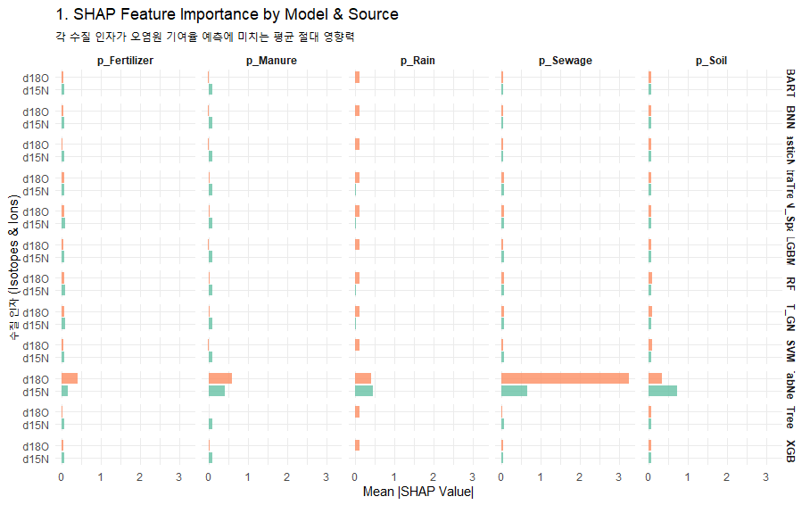
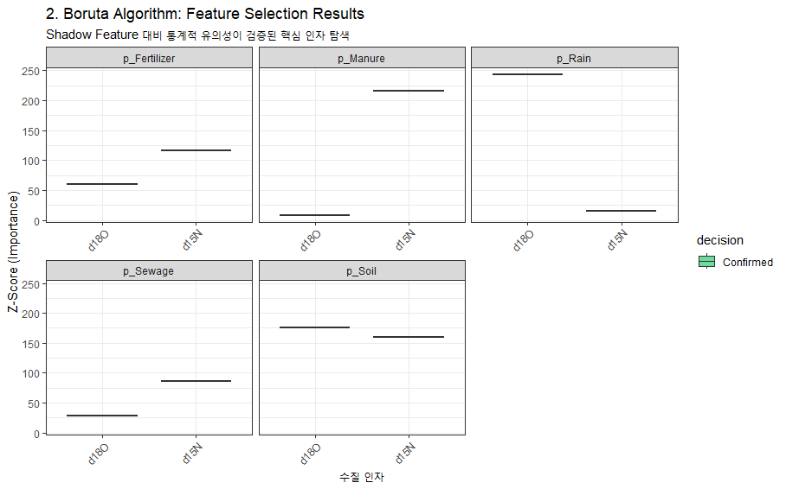
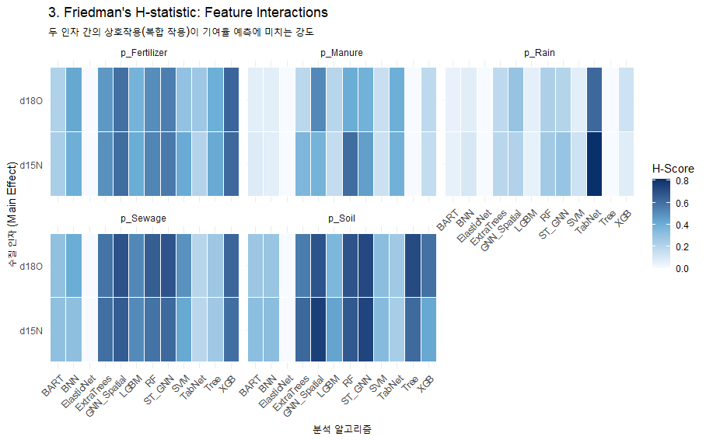
 |  |  |  |  |  |  |  |  |  |  |  |  |  |  |  |  |  |  |  |  |  |  |  |  |  |  |  |  |  |  |  |  |  |  | ML(AI) Ensemble(사용 알고리즘 별 parameter tuning 및 추정값의 차이 존재) : 예측의 불확실성 반영(STD 산출)
 |  |  |  |  |  |  |  |  |  |  |  |  |  |  |  |  |  |  |  |  |  |  |  |  | ML_Ensemble : Random Forest, ExtraTrees, XGBoost, LightGBM, SVM, KNN, Tree, ElasticNet, BNN, TabNet, GNN_Spatial, BART, ST_GNN
No | 하천명 | 지류명 | 조사지점 | 채수일시 |  | 현장측정결과 |  |  |  |  | 수질항목 분석결과 |  |  |  |  |  |  |  |  |  |  |  |  | Memo | Result_ML Ensemble (%, mean) |  |  |  |  | 100 |  | Result_ML Ensemble (STD)
 |  |  |  | 채수일 | 채수시각 | 날씨 | 수온 | pH | DO | EC | DTN | DON | NH4-N | NO3-N | NO2-N | DOC | DTP | PO4-P | Cl- | 15N | 18O | B | 11B |  | sewage | manure | fertilizer | rain | soil | TOTAL |  | sewage | manure | fertilizer | rain | soil
1 | 광주천 | 광주천 | 용산교 | 2024-04-12 | 9:45:00 | 맑음 | 13.40 | 7.66 | 11.37 | 200.10 | 1.56 |  | 0.03 | 1.53 | n.a | 1.20 | 0.02 | 0.02 | 21.93 | 6.79 | 2.90 | n/a | 6.81 |  | 24.30 | 12.88 | 22.61 | 2.90 | 37.31 | 100.00 |  | 0.077 | 0.023 | 0.140 | 0.019 | 0.108
2 | 광주천 | 광주천 | 제2광천교 | 2024-04-12 | 10:30:00 | 맑음 | 17.90 | 7.63 | 10.66 | 381.00 | 5.13 |  | 0.82 | 3.81 | 0.76 | 3.40 | 0.04 | 0.03 | 48.55 | 10.94 | 0.19 | 91.90 | 11.53 |  | 46.99 | 17.97 | 7.03 | 7.86 | 20.15 | 100.00 |  | 0.187 | 0.086 | 0.043 | 0.191 | 0.052
3 | 광주천 | 광주천 | 유촌교 | 2024-04-12 | 10:50:00 | 맑음 | 19.10 | 7.58 | 9.67 | 357.00 | 4.35 |  | 0.90 | 2.98 | 0.57 | 3.50 | 0.08 | 0.07 | 42.67 | 10.09 | 1.50 | 25.30 | 11.84 |  | 35.27 | 25.25 | 6.59 | 5.16 | 27.73 | 100.00 |  | 0.114 | 0.087 | 0.044 | 0.103 | 0.073
4 | 광주천 | 광주천 | 치평교 | 2024-04-12 | 11:10:00 | 맑음 | 20.40 | 7.35 | 9.00 | 348.00 | 3.90 |  | 0.78 | 2.65 | 0.51 | 3.50 | 0.06 | 0.05 | 41.23 | 10.63 | 2.19 | 19.90 | 12.30 |  | 36.89 | 23.86 | 7.34 | 6.59 | 25.32 | 100.00 |  | 0.120 | 0.037 | 0.039 | 0.157 | 0.043
5 | 장성천 | 장성천 | 해등교 | 2024-04-12 | 15:00:00 | 맑음 | 23.30 | 8.59 | 9.51 | 167.40 | 1.53 |  | 0.03 | 1.36 | n.a | 2.50 | 0.03 | 0.01 | 13.47 | 5.58 | 6.49 | 8.20 | 15.39 |  | 15.57 | 10.00 | 20.03 | 12.39 | 42.01 | 100.00 |  | 0.049 | 0.031 | 0.050 | 0.222 | 0.128
6 | 장성천 | 장성천 | 장성교 | 2024-04-12 | 15:20:00 | 맑음 | 20.50 | 7.61 | 10.02 | 279.00 | 2.89 |  | 0.13 | 2.36 | 0.04 | 3.80 | 0.14 | 0.13 | 24.61 | 6.75 | 7.60 | 14.70 | 11.91 |  | 19.53 | 14.69 | 22.21 | 14.80 | 28.77 | 100.00 |  | 0.062 | 0.046 | 0.070 | 0.256 | 0.088
7 | 장성천 | 장성천 | 구석현교 | 2024-04-11 | 15:20:00 | 맑음 | 17.5 | 7.4 | 9.9 | 267 | 3.02 |  | 0.19 | 2.44 | 0.08 | 4.30 | 0.25 | 0.25 | 21.66 | 8.21 | 5.56 | 19.20 | 10.01 |  | 22.59 | 21.43 | 23.14 | 4.22 | 28.62 | 100.00 |  | 0.076 | 0.026 | 0.168 | 0.016 | 0.089
8 | 장성천 | 감정천 | 복암제(새마을교) | 2024-04-11 | 15:40:00 | 맑음 | 15.2 | 7.2 | 8.6 | 447 | 10.59 |  | 7.58 | 0.98 | 0.09 | 13.80 | 4.49 | 4.45 | 28.87 | 1.58 | -0.43 | 29.50 | 10.35 |  | 7.49 | 6.41 | 12.62 | 6.36 | 67.12 | 100.00 |  | 0.043 | 0.105 | 0.100 | 0.060 | 0.216
9 | 장성천 | 감정천 | 학산교 | 2024-04-11 | 15:25:00 | 맑음 | 17.6 | 8.1 | 12.5 | 306 | 5.15 |  | 0.44 | 3.81 | 0.37 | 8.30 | 1.30 | 1.29 | 22.83 | 12.48 | 2.62 | n/a | 12.08 |  | 34.48 | 31.45 | 7.08 | 6.39 | 20.60 | 100.00 |  | 0.114 | 0.055 | 0.030 | 0.140 | 0.029
10 | 지석천 | 지석천 | 지석교 | 2024-04-12 | 13:25:00 | 맑음 | 20.1 | 9.4 | 13.8 | 160 | 1.54 |  | 0.06 | 1.35 | n.a | 2.40 | 0.02 | 0.01 | 10.19 | 8.51 | 8.32 | 8.70 | 13.33 |  | 24.49 | 23.81 | 20.57 | 9.09 | 22.04 | 100.00 |  | 0.081 | 0.067 | 0.112 | 0.028 | 0.069
11 | 지석천 | 지석천 | 덕례교 인근 | 2024-04-12 | 14:30:00 | 맑음 | 18.8 | 7.9 | 10.2 | 193 | 2.17 |  | 0.02 | 2.07 | n.a | 2.00 | 0.05 | 0.04 | 12.83 | 8.24 | 6.51 | 11.60 | 13.55 |  | 27.51 | 18.42 | 23.12 | 6.14 | 24.81 | 100.00 |  | 0.088 | 0.019 | 0.178 | 0.020 | 0.078
12 | 지석천 | 지석천 | 신가교 | 2024-04-12 | 14:40:00 | 맑음 | 20.6 | 8.5 | 11.2 | 200 | 2.48 |  | 0.04 | 2.35 | n.a | 2.10 | 0.05 | 0.05 | 14.25 | 8.62 | 5.83 | 11.20 | 14.54 |  | 24.52 | 22.57 | 20.47 | 4.70 | 27.74 | 100.00 |  | 0.079 | 0.070 | 0.108 | 0.018 | 0.088
13 | 지석천 | 구치천 | 상류(새마을교) | 2024-04-12 | 14:15:00 | 맑음 | 20.0 | 7.9 | 10.9 | 264 | 3.73 |  | 0.25 | 3.37 | 0.07 | 2.20 | 0.11 | 0.11 | 20.96 | 9.13 | 4.09 | 9.30 | 15.70 |  | 32.47 | 20.78 | 14.94 | 4.14 | 27.67 | 100.00 |  | 0.104 | 0.073 | 0.115 | 0.017 | 0.075
14 | 지석천 | 대촌천 | 새마을교 | 2024-04-12 | 14:05:00 | 맑음 | 21.3 | 7.6 | 10.2 | 330 | 3.22 |  | 0.49 | 2.41 | 0.20 | 2.80 | 0.07 | 0.07 | 37.78 | 8.94 | 4.27 | 16.50 | 12.61 |  | 23.93 | 23.79 | 17.48 | 3.75 | 31.05 | 100.00 |  | 0.106 | 0.079 | 0.099 | 0.015 | 0.095
15 | 지석천 | 구치천 | 새마을교 | 2024-04-12 | 14:00:00 | 맑음 | 19.2 | 8.2 | 10.4 | 265 | 3.00 |  | 0.08 | 2.86 | 0.00 | 2.40 | 0.07 | 0.07 | 20.98 | 10.39 | 5.64 | 12.40 | 16.47 |  | 30.52 | 25.41 | 17.73 | 4.04 | 22.30 | 100.00 |  | 0.095 | 0.029 | 0.182 | 0.015 | 0.078
16 | 영산천 | 영산천 | 연포교 | 2024-04-12 | 14:35:00 | 맑음 | 16.7 | 7.7 | 9.7 | 280 | 4.04 |  | 0.12 | 3.64 | 0.07 | 3.70 | 0.08 | 0.07 | 20.66 | 7.92 | 4.59 | 12.10 | 13.01 |  | 24.78 | 16.56 | 21.15 | 3.31 | 34.20 | 100.00 |  | 0.076 | 0.051 | 0.220 | 0.010 | 0.093
17 | 영산천 | 영산천 | 신천교 | 2024-04-11 | 13:30:00 | 맑음 | 20.0 | 7.6 | 9.9 | 372 | 4.71 |  | 0.13 | 4.39 | 0.06 | 3.70 | 0.08 | 0.08 | 42.09 | 11.24 | 5.97 | 17.30 | 11.33 |  | 30.66 | 31.53 | 16.38 | 5.62 | 15.81 | 100.00 |  | 0.098 | 0.047 | 0.191 | 0.018 | 0.050
18 | 영산천 | 영산천 | 영산강자전거길 | 2024-04-11 | 15:05:00 | 맑음 | 18.4 | 7.2 | 8.8 | 393 | 5.10 |  | 0.37 | 4.44 | 0.15 | 4.00 | 0.06 | 0.05 | 46.20 | 11.50 | 5.45 | 19.10 | 11.44 |  | 33.80 | 28.77 | 17.30 | 4.73 | 15.40 | 100.00 |  | 0.115 | 0.052 | 0.195 | 0.016 | 0.049
19 | 영산천 | 월산천 | 죽촌교 | 2024-04-11 | 13:35:00 | 맑음 | 20.4 | 7.2 | 9.9 | 427 | 4.47 |  | 0.27 | 3.91 | 0.08 | 3.90 | 0.02 | 0.01 | 64.49 | 12.27 | 6.11 | 20.20 | 10.40 |  | 29.20 | 36.58 | 16.42 | 5.47 | 12.33 | 100.00 |  | 0.091 | 0.073 | 0.161 | 0.036 | 0.043
20 | 영산천 | 월산천 | 춘정교 | 2024-04-11 | 13:45:00 | 맑음 | 17.7 | 8.5 | 13.2 | 488 | 5.17 |  | 0.06 | 4.97 | 0.13 | 2.90 | 0.05 | 0.02 | 53.24 | 10.25 | 7.37 | 23.40 | 10.85 |  | 34.75 | 23.07 | 20.94 | 7.09 | 14.15 | 100.00 |  | 0.124 | 0.060 | 0.151 | 0.023 | 0.051
21 | 만봉천 | 만봉천 | 만봉1교 | 2024-04-11 | 10:35:00 | 맑음 | 14.7 | 7.6 | 10.1 | 195 | 1.58 |  | 0.04 | 1.50 | n.a | 1.70 | 0.01 | 0.00 | 11.16 | 4.84 | 5.72 | 8.70 | 14.99 |  | 12.13 | 10.64 | 25.83 | 10.14 | 41.26 | 100.00 |  | 0.046 | 0.026 | 0.042 | 0.166 | 0.130
22 | 만봉천 | 만봉천 | 송죽교 | 2024-04-11 | 11:05:00 | 맑음 | 17.3 | 7.3 | 9.5 | 232 | 1.99 |  | 0.04 | 1.84 | n.a | 2.70 | 0.05 | 0.05 | 17.23 | 7.46 | 3.75 | 11.30 | 13.04 |  | 24.11 | 14.24 | 22.05 | 3.56 | 36.04 | 100.00 |  | 0.076 | 0.015 | 0.168 | 0.010 | 0.089
23 | 만봉천 | 만봉천 | 새마을교 | 2024-04-11 | 11:25:00 | 맑음 | 17.8 | 7.5 | 10.7 | 237 | 2.11 |  | 0.06 | 1.94 | n.a | 2.80 | 0.05 | 0.04 | 18.68 | 7.95 | 4.35 | 12.10 | 13.07 |  | 22.13 | 18.29 | 22.08 | 3.47 | 34.03 | 100.00 |  | 0.074 | 0.060 | 0.213 | 0.008 | 0.095
24 | 만봉천 | 만봉천 | 양곡교 | 2024-04-11 | 11:45:00 | 맑음 | 16.9 | 7.3 | 8.8 | 248 | 2.17 |  | 0.07 | 1.96 | n.a | 2.70 | 0.04 | 0.03 | 18.95 | 8.21 | 4.57 | 13.40 | 12.93 |  | 23.85 | 19.09 | 23.35 | 3.11 | 30.60 | 100.00 |  | 0.076 | 0.018 | 0.174 | 0.014 | 0.086

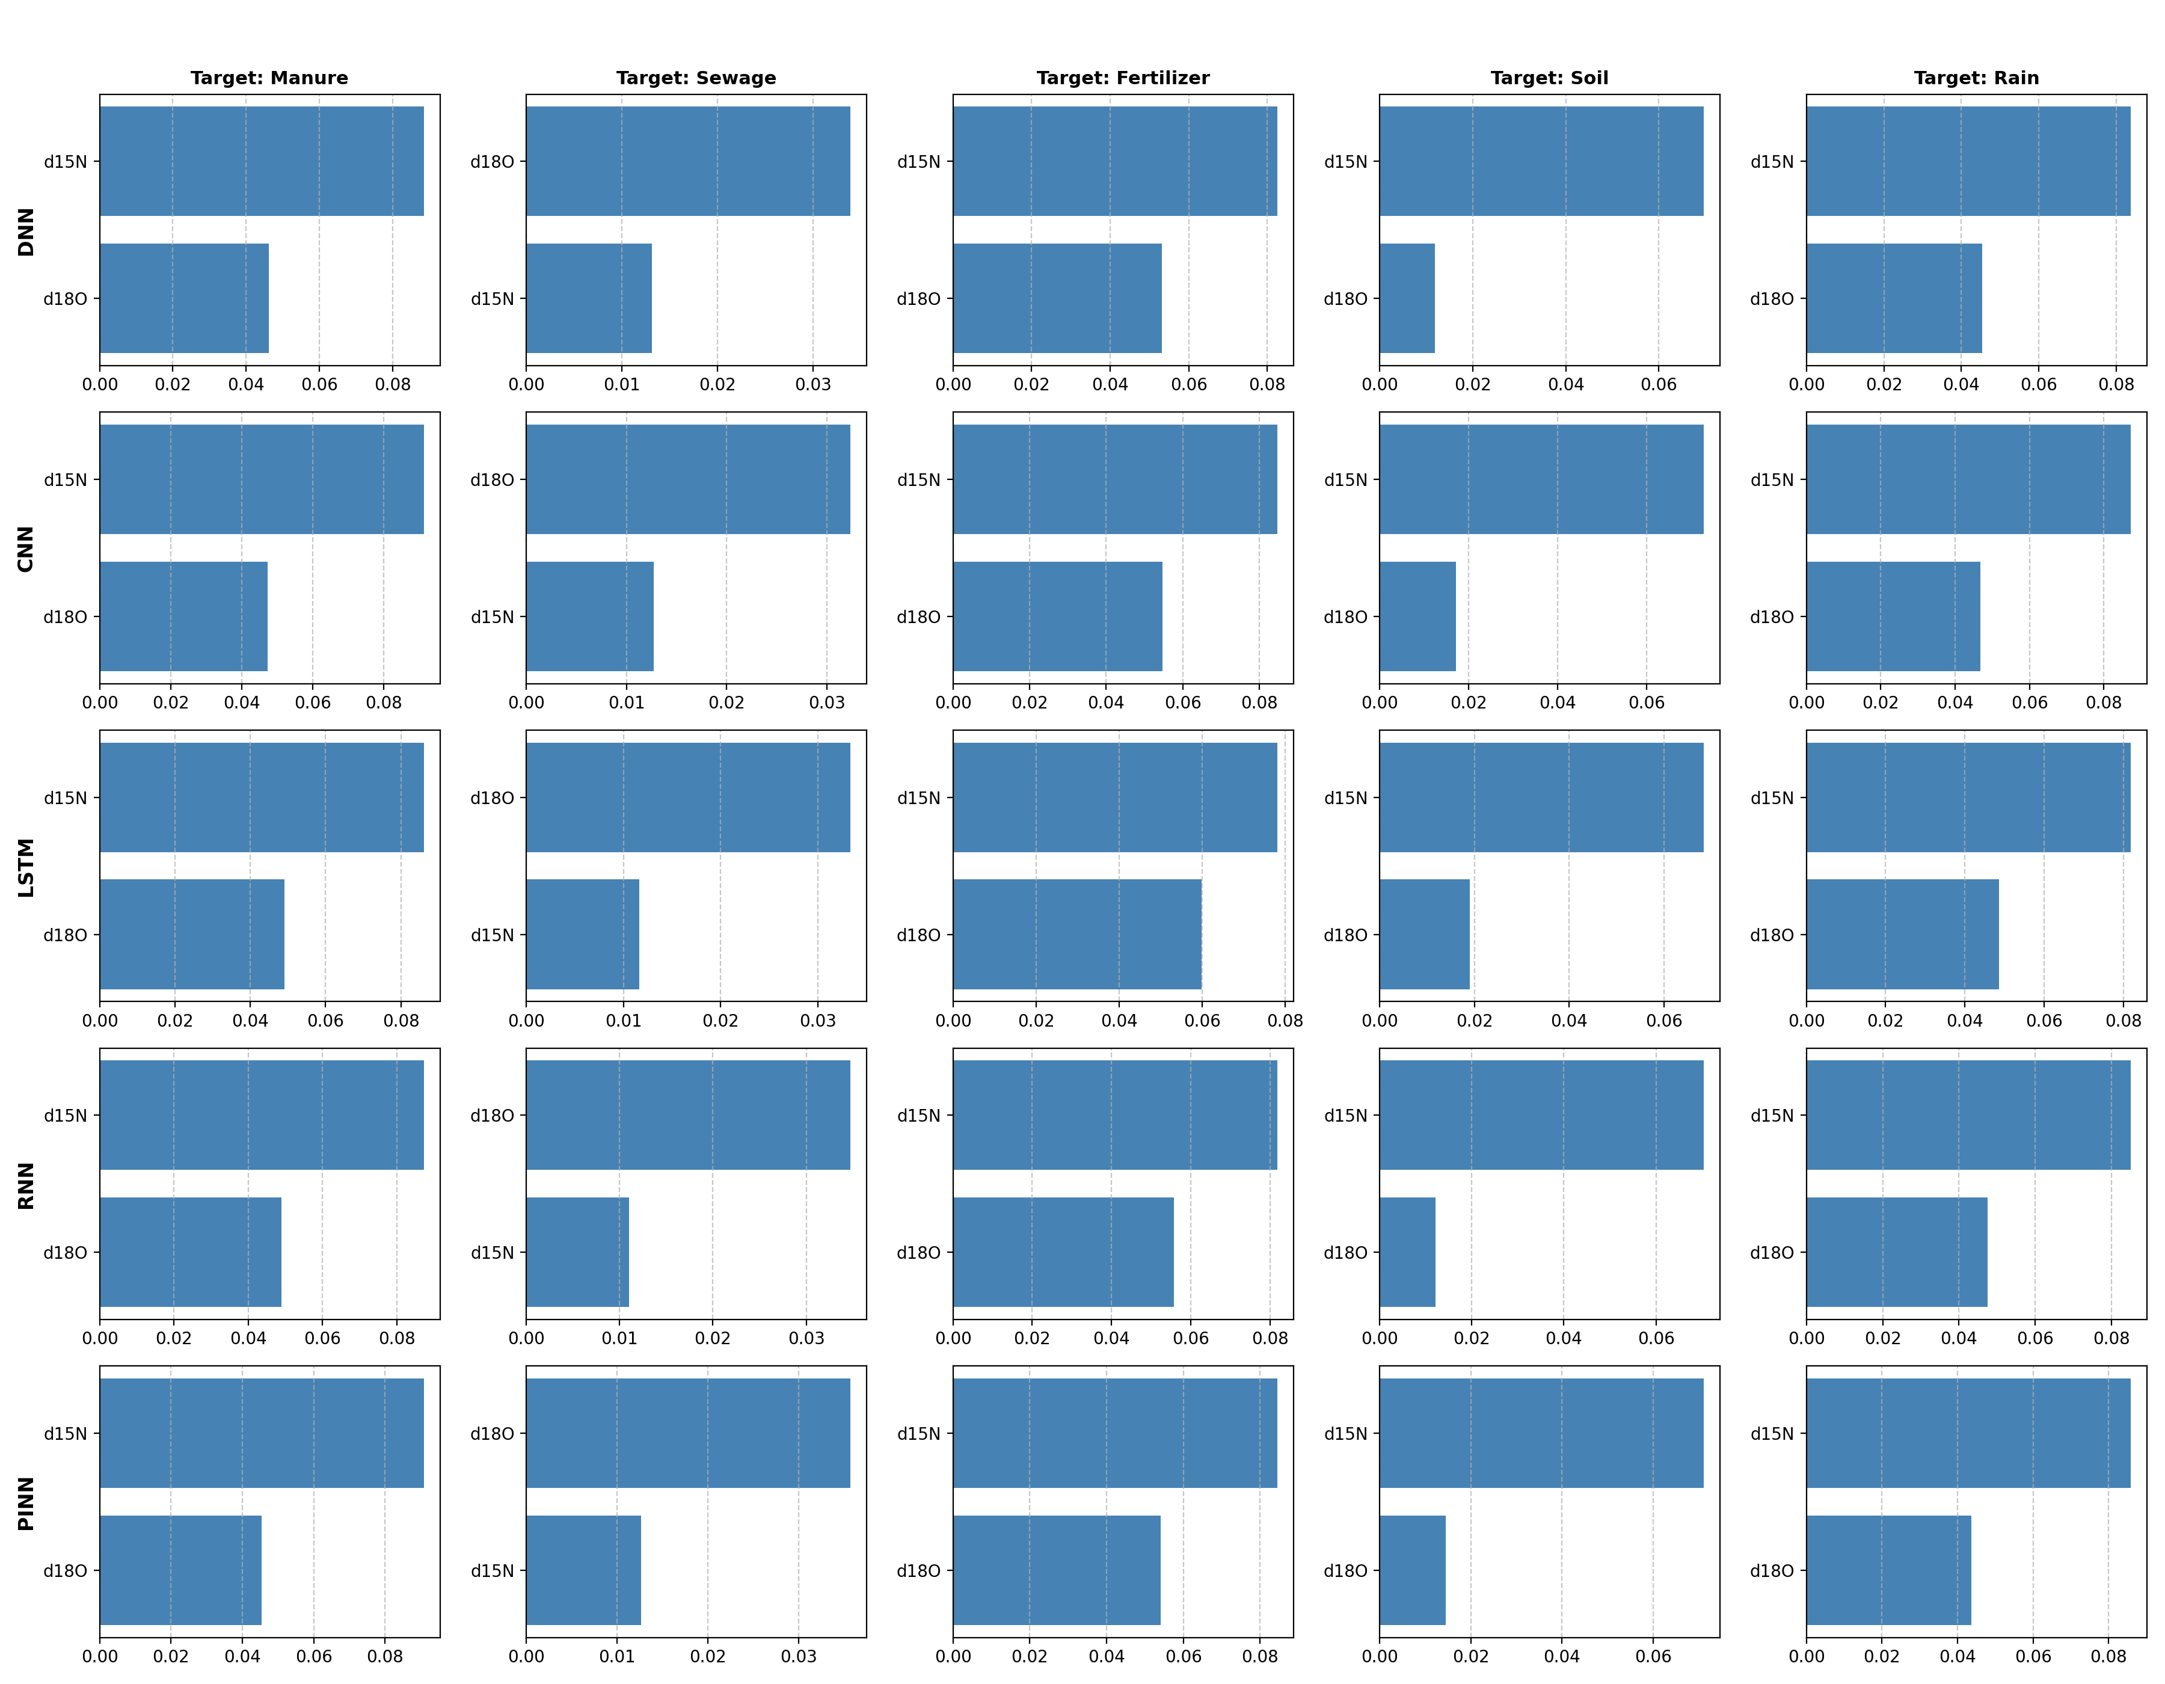
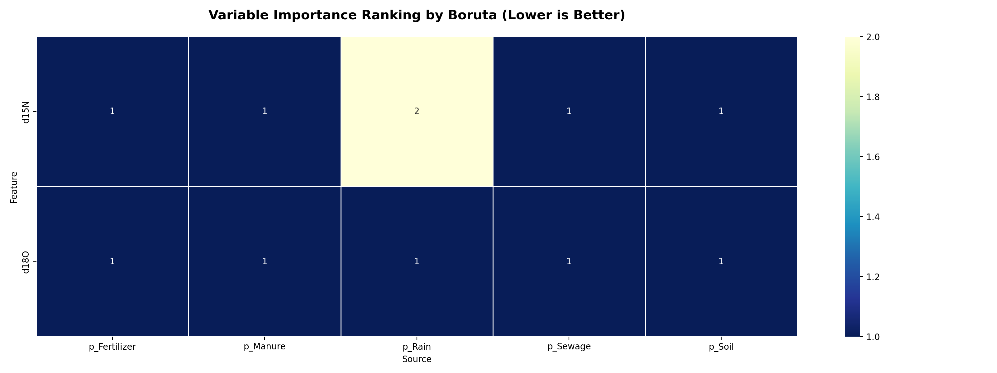
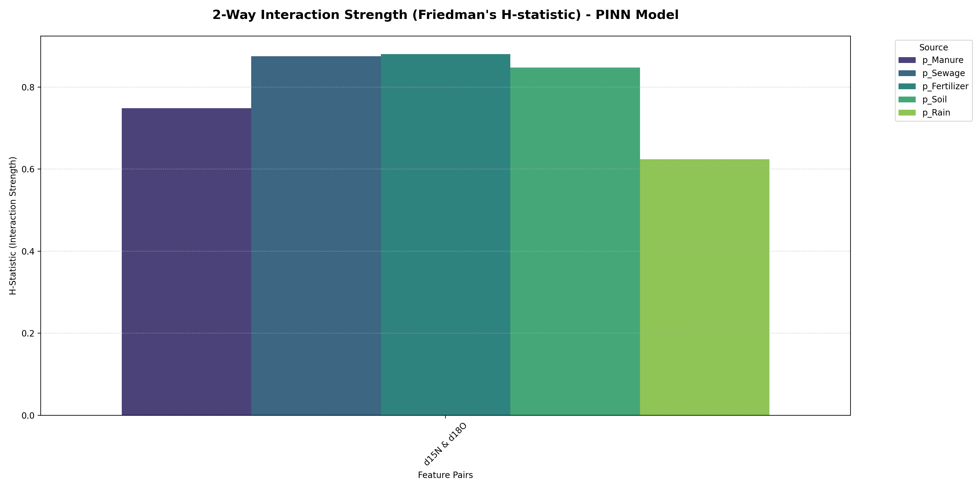
 |  |  |  |  |  |  |  |  |  |  |  |  |  |  |  |  |  |  |  |  |  |  |  |  |  |  |  |  |  |  |  |  |  |  | ML(AI) Ensemble(사용 알고리즘 별 parameter tuning 및 추정값의 차이 존재) : 예측의 불확실성 반영(STD 산출)
 |  |  |  |  |  |  |  |  |  |  |  |  |  |  |  |  |  |  |  |  |  |  |  |  | AI_Ensemble : DNN, CNN, RNN, LSTM, BINN
No | 하천명 | 지류명 | 조사지점 | 채수일시 |  | 현장측정결과 |  |  |  |  | 수질항목 분석결과 |  |  |  |  |  |  |  |  |  |  |  |  | Memo | Result_AI Ensemble (%, mean) |  |  |  |  | 1 |  | Result_AI Ensemble (STD)
 |  |  |  | 채수일 | 채수시각 | 날씨 | 수온 | pH | DO | EC | DTN | DON | NH4-N | NO3-N | NO2-N | DOC | DTP | PO4-P | Cl- | 15N | 18O | B | 11B |  | sewage | manure | fertilizer | rain | soil | TOTAL |  | sewage | manure | fertilizer | rain | soil
1 | 광주천 | 광주천 | 용산교 | 2024-04-12 | 9:45:00 | 맑음 | 13.40 | 7.66 | 11.37 | 200.10 | 1.56 |  | 0.03 | 1.53 | n.a | 1.20 | 0.02 | 0.02 | 21.93 | 6.79 | 2.90 | n/a | 6.81 |  | 22.22 | 12.87 | 12.55 | 2.78 | 49.58 | 100.00 |  | 0.011 | 0.008 | 0.010 | 0.003 | 0.027
2 | 광주천 | 광주천 | 제2광천교 | 2024-04-12 | 10:30:00 | 맑음 | 17.90 | 7.63 | 10.66 | 381.00 | 5.13 |  | 0.82 | 3.81 | 0.76 | 3.40 | 0.04 | 0.03 | 48.55 | 10.94 | 0.19 | 91.90 | 11.53 |  | 38.80 | 22.46 | 6.63 | 1.62 | 30.49 | 100.00 |  | 0.015 | 0.011 | 0.005 | 0.001 | 0.018
3 | 광주천 | 광주천 | 유촌교 | 2024-04-12 | 10:50:00 | 맑음 | 19.10 | 7.58 | 9.67 | 357.00 | 4.35 |  | 0.90 | 2.98 | 0.57 | 3.50 | 0.08 | 0.07 | 42.67 | 10.09 | 1.50 | 25.30 | 11.84 |  | 35.57 | 21.39 | 8.38 | 2.18 | 32.48 | 100.00 |  | 0.012 | 0.009 | 0.005 | 0.001 | 0.018
4 | 광주천 | 광주천 | 치평교 | 2024-04-12 | 11:10:00 | 맑음 | 20.40 | 7.35 | 9.00 | 348.00 | 3.90 |  | 0.78 | 2.65 | 0.51 | 3.50 | 0.06 | 0.05 | 41.23 | 10.63 | 2.19 | 19.90 | 12.30 |  | 36.85 | 24.40 | 9.01 | 2.58 | 27.16 | 100.00 |  | 0.012 | 0.009 | 0.004 | 0.001 | 0.014
5 | 장성천 | 장성천 | 해등교 | 2024-04-12 | 15:00:00 | 맑음 | 23.30 | 8.59 | 9.51 | 167.40 | 1.53 |  | 0.03 | 1.36 | n.a | 2.50 | 0.03 | 0.01 | 13.47 | 5.58 | 6.49 | 8.20 | 15.39 |  | 17.76 | 10.67 | 25.13 | 6.41 | 40.03 | 100.00 |  | 0.005 | 0.004 | 0.003 | 0.005 | 0.011
6 | 장성천 | 장성천 | 장성교 | 2024-04-12 | 15:20:00 | 맑음 | 20.50 | 7.61 | 10.02 | 279.00 | 2.89 |  | 0.13 | 2.36 | 0.04 | 3.80 | 0.14 | 0.13 | 24.61 | 6.75 | 7.60 | 14.70 | 11.91 |  | 22.16 | 14.99 | 24.24 | 7.96 | 30.65 | 100.00 |  | 0.006 | 0.005 | 0.005 | 0.004 | 0.009
7 | 장성천 | 장성천 | 구석현교 | 2024-04-11 | 15:20:00 | 맑음 | 17.5 | 7.4 | 9.9 | 267 | 3.02 |  | 0.19 | 2.44 | 0.08 | 4.30 | 0.25 | 0.25 | 21.66 | 8.21 | 5.56 | 19.20 | 10.01 |  | 27.40 | 19.76 | 16.37 | 5.23 | 31.24 | 100.00 |  | 0.008 | 0.005 | 0.003 | 0.004 | 0.015
8 | 장성천 | 감정천 | 복암제(새마을교) | 2024-04-11 | 15:40:00 | 맑음 | 15.2 | 7.2 | 8.6 | 447 | 10.59 |  | 7.58 | 0.98 | 0.09 | 13.80 | 4.49 | 4.45 | 28.87 | 1.58 | -0.43 | 29.50 | 10.35 |  | 2.50 | 1.33 | 10.49 | 0.88 | 84.80 | 100.00 |  | 0.004 | 0.001 | 0.020 | 0.002 | 0.026
9 | 장성천 | 감정천 | 학산교 | 2024-04-11 | 15:25:00 | 맑음 | 17.6 | 8.1 | 12.5 | 306 | 5.15 |  | 0.44 | 3.81 | 0.37 | 8.30 | 1.30 | 1.29 | 22.83 | 12.48 | 2.62 | n/a | 12.08 |  | 39.62 | 32.30 | 8.03 | 2.86 | 17.19 | 100.00 |  | 0.012 | 0.012 | 0.003 | 0.001 | 0.011
10 | 지석천 | 지석천 | 지석교 | 2024-04-12 | 13:25:00 | 맑음 | 20.1 | 9.4 | 13.8 | 160 | 1.54 |  | 0.06 | 1.35 | n.a | 2.40 | 0.02 | 0.01 | 10.19 | 8.51 | 8.32 | 8.70 | 13.33 |  | 26.10 | 22.22 | 19.98 | 8.86 | 22.84 | 100.00 |  | 0.007 | 0.006 | 0.002 | 0.004 | 0.011
11 | 지석천 | 지석천 | 덕례교 인근 | 2024-04-12 | 14:30:00 | 맑음 | 18.8 | 7.9 | 10.2 | 193 | 2.17 |  | 0.02 | 2.07 | n.a | 2.00 | 0.05 | 0.04 | 12.83 | 8.24 | 6.51 | 11.60 | 13.55 |  | 26.83 | 20.32 | 18.19 | 6.37 | 28.29 | 100.00 |  | 0.008 | 0.005 | 0.002 | 0.004 | 0.013
12 | 지석천 | 지석천 | 신가교 | 2024-04-12 | 14:40:00 | 맑음 | 20.6 | 8.5 | 11.2 | 200 | 2.48 |  | 0.04 | 2.35 | n.a | 2.10 | 0.05 | 0.05 | 14.25 | 8.62 | 5.83 | 11.20 | 14.54 |  | 28.26 | 21.21 | 16.38 | 5.57 | 28.58 | 100.00 |  | 0.009 | 0.006 | 0.003 | 0.003 | 0.015
13 | 지석천 | 구치천 | 상류(새마을교) | 2024-04-12 | 14:15:00 | 맑음 | 20.0 | 7.9 | 10.9 | 264 | 3.73 |  | 0.25 | 3.37 | 0.07 | 2.20 | 0.11 | 0.11 | 20.96 | 9.13 | 4.09 | 9.30 | 15.70 |  | 31.10 | 21.28 | 12.77 | 3.87 | 30.98 | 100.00 |  | 0.008 | 0.007 | 0.004 | 0.002 | 0.017
14 | 지석천 | 대촌천 | 새마을교 | 2024-04-12 | 14:05:00 | 맑음 | 21.3 | 7.6 | 10.2 | 330 | 3.22 |  | 0.49 | 2.41 | 0.20 | 2.80 | 0.07 | 0.07 | 37.78 | 8.94 | 4.27 | 16.50 | 12.61 |  | 30.37 | 20.79 | 13.25 | 4.01 | 31.58 | 100.00 |  | 0.008 | 0.007 | 0.004 | 0.002 | 0.017
15 | 지석천 | 구치천 | 새마을교 | 2024-04-12 | 14:00:00 | 맑음 | 19.2 | 8.2 | 10.4 | 265 | 3.00 |  | 0.08 | 2.86 | 0.00 | 2.40 | 0.07 | 0.07 | 20.98 | 10.39 | 5.64 | 12.40 | 16.47 |  | 32.70 | 27.77 | 13.79 | 5.53 | 20.21 | 100.00 |  | 0.008 | 0.007 | 0.003 | 0.002 | 0.008
16 | 영산천 | 영산천 | 연포교 | 2024-04-12 | 14:35:00 | 맑음 | 16.7 | 7.7 | 9.7 | 280 | 4.04 |  | 0.12 | 3.64 | 0.07 | 3.70 | 0.08 | 0.07 | 20.66 | 7.92 | 4.59 | 12.10 | 13.01 |  | 27.21 | 18.13 | 14.71 | 4.22 | 35.73 | 100.00 |  | 0.007 | 0.005 | 0.006 | 0.003 | 0.017
17 | 영산천 | 영산천 | 신천교 | 2024-04-11 | 13:30:00 | 맑음 | 20.0 | 7.6 | 9.9 | 372 | 4.71 |  | 0.13 | 4.39 | 0.06 | 3.70 | 0.08 | 0.08 | 42.09 | 11.24 | 5.97 | 17.30 | 11.33 |  | 33.35 | 31.31 | 12.73 | 5.83 | 16.78 | 100.00 |  | 0.008 | 0.007 | 0.003 | 0.002 | 0.005
18 | 영산천 | 영산천 | 영산강자전거길 | 2024-04-11 | 15:05:00 | 맑음 | 18.4 | 7.2 | 8.8 | 393 | 5.10 |  | 0.37 | 4.44 | 0.15 | 4.00 | 0.06 | 0.05 | 46.20 | 11.50 | 5.45 | 19.10 | 11.44 |  | 34.38 | 31.83 | 11.86 | 5.25 | 16.68 | 100.00 |  | 0.009 | 0.007 | 0.002 | 0.002 | 0.005
19 | 영산천 | 월산천 | 죽촌교 | 2024-04-11 | 13:35:00 | 맑음 | 20.4 | 7.2 | 9.9 | 427 | 4.47 |  | 0.27 | 3.91 | 0.08 | 3.90 | 0.02 | 0.01 | 64.49 | 12.27 | 6.11 | 20.20 | 10.40 |  | 33.04 | 35.46 | 11.26 | 5.76 | 14.48 | 100.00 |  | 0.007 | 0.005 | 0.003 | 0.002 | 0.006
20 | 영산천 | 월산천 | 춘정교 | 2024-04-11 | 13:45:00 | 맑음 | 17.7 | 8.5 | 13.2 | 488 | 5.17 |  | 0.06 | 4.97 | 0.13 | 2.90 | 0.05 | 0.02 | 53.24 | 10.25 | 7.37 | 23.40 | 10.85 |  | 30.38 | 28.70 | 15.54 | 7.61 | 17.77 | 100.00 |  | 0.007 | 0.006 | 0.003 | 0.003 | 0.006
21 | 만봉천 | 만봉천 | 만봉1교 | 2024-04-11 | 10:35:00 | 맑음 | 14.7 | 7.6 | 10.1 | 195 | 1.58 |  | 0.04 | 1.50 | n.a | 1.70 | 0.01 | 0.00 | 11.16 | 4.84 | 5.72 | 8.70 | 14.99 |  | 13.62 | 8.08 | 25.11 | 5.49 | 47.70 | 100.00 |  | 0.006 | 0.004 | 0.007 | 0.005 | 0.019
22 | 만봉천 | 만봉천 | 송죽교 | 2024-04-11 | 11:05:00 | 맑음 | 17.3 | 7.3 | 9.5 | 232 | 1.99 |  | 0.04 | 1.84 | n.a | 2.70 | 0.05 | 0.05 | 17.23 | 7.46 | 3.75 | 11.30 | 13.04 |  | 25.66 | 15.90 | 13.52 | 3.45 | 41.47 | 100.00 |  | 0.009 | 0.006 | 0.007 | 0.003 | 0.022
23 | 만봉천 | 만봉천 | 새마을교 | 2024-04-11 | 11:25:00 | 맑음 | 17.8 | 7.5 | 10.7 | 237 | 2.11 |  | 0.06 | 1.94 | n.a | 2.80 | 0.05 | 0.04 | 18.68 | 7.95 | 4.35 | 12.10 | 13.07 |  | 27.41 | 18.01 | 14.21 | 4.00 | 36.37 | 100.00 |  | 0.007 | 0.005 | 0.006 | 0.003 | 0.017
24 | 만봉천 | 만봉천 | 양곡교 | 2024-04-11 | 11:45:00 | 맑음 | 16.9 | 7.3 | 8.8 | 248 | 2.17 |  | 0.07 | 1.96 | n.a | 2.70 | 0.04 | 0.03 | 18.95 | 8.21 | 4.57 | 13.40 | 12.93 |  | 28.05 | 18.93 | 14.42 | 4.23 | 34.37 | 100.00 |  | 0.007 | 0.004 | 0.005 | 0.003 | 0.017

 |  |  |  |  |  |  |  |  |  |  |  |  |  |  |  |  |  |  |  |  |  |  |  |  | 모델 별 오염원 기여율 추정값 비교 : 계산한 비율 값이 1에 가까울수록 해당 2가지 모델의 오염원 기여율 추정값이 비슷하다는 의미임
No | 하천명 | 지류명 | 조사지점 | 채수일시 |  | 현장측정결과 |  |  |  |  | 수질항목 분석결과 |  |  |  |  |  |  |  |  |  |  |  |  | Memo | EMMTE/MixSIAR |  |  |  |  |  | EMMTE/ML Ensemble |  |  |  |  |  | EMMTE/AI Ensemble
 |  |  |  | 채수일 | 채수시각 | 날씨 | 수온 | pH | DO | EC | DTN | DON | NH4-N | NO3-N | NO2-N | DOC | DTP | PO4-P | Cl- | 15N | 18O | B | 11B |  | sewage | manure | fertilizer | rain | soil |  | sewage | manure | fertilizer | rain | soil |  | sewage | manure | fertilizer | rain | soil
1 | 광주천 | 광주천 | 용산교 | 2024-04-12 | 9:45:00 | 맑음 | 13.40 | 7.66 | 11.37 | 200.10 | 1.56 |  | 0.03 | 1.53 | n.a | 1.20 | 0.02 | 0.02 | 21.93 | 6.79 | 2.90 | n/a | 6.81 |  | 0.000 | 0.000 | 0.000 | 0.000 | 0.000 |  | 0.000 | 0.000 | 0.000 | 0.000 | 0.000 |  | 0.000 | 0.000 | 0.000 | 0.000 | 0.000
2 | 광주천 | 광주천 | 제2광천교 | 2024-04-12 | 10:30:00 | 맑음 | 17.90 | 7.63 | 10.66 | 381.00 | 5.13 |  | 0.82 | 3.81 | 0.76 | 3.40 | 0.04 | 0.03 | 48.55 | 10.94 | 0.19 | 91.90 | 11.53 |  | 0.000 | 0.000 | 0.000 | 0.000 | 0.000 |  | 0.000 | 0.000 | 0.000 | 0.000 | 0.000 |  | 0.000 | 0.000 | 0.000 | 0.000 | 0.000
3 | 광주천 | 광주천 | 유촌교 | 2024-04-12 | 10:50:00 | 맑음 | 19.10 | 7.58 | 9.67 | 357.00 | 4.35 |  | 0.90 | 2.98 | 0.57 | 3.50 | 0.08 | 0.07 | 42.67 | 10.09 | 1.50 | 25.30 | 11.84 |  | 0.000 | 0.000 | 0.000 | 0.000 | 0.000 |  | 0.000 | 0.000 | 0.000 | 0.000 | 0.000 |  | 0.000 | 0.000 | 0.000 | 0.000 | 0.000
4 | 광주천 | 광주천 | 치평교 | 2024-04-12 | 11:10:00 | 맑음 | 20.40 | 7.35 | 9.00 | 348.00 | 3.90 |  | 0.78 | 2.65 | 0.51 | 3.50 | 0.06 | 0.05 | 41.23 | 10.63 | 2.19 | 19.90 | 12.30 |  | 0.000 | 0.000 | 0.000 | 0.000 | 0.000 |  | 0.000 | 0.000 | 0.000 | 0.000 | 0.000 |  | 0.000 | 0.000 | 0.000 | 0.000 | 0.000
5 | 장성천 | 장성천 | 해등교 | 2024-04-12 | 15:00:00 | 맑음 | 23.30 | 8.59 | 9.51 | 167.40 | 1.53 |  | 0.03 | 1.36 | n.a | 2.50 | 0.03 | 0.01 | 13.47 | 5.58 | 6.49 | 8.20 | 15.39 |  | 0.000 | 0.000 | 0.000 | 0.000 | 0.000 |  | 0.000 | 0.000 | 0.000 | 0.000 | 0.000 |  | 0.000 | 0.000 | 0.000 | 0.000 | 0.000
6 | 장성천 | 장성천 | 장성교 | 2024-04-12 | 15:20:00 | 맑음 | 20.50 | 7.61 | 10.02 | 279.00 | 2.89 |  | 0.13 | 2.36 | 0.04 | 3.80 | 0.14 | 0.13 | 24.61 | 6.75 | 7.60 | 14.70 | 11.91 |  | 0.000 | 0.000 | 0.000 | 0.000 | 0.000 |  | 0.000 | 0.000 | 0.000 | 0.000 | 0.000 |  | 0.000 | 0.000 | 0.000 | 0.000 | 0.000
7 | 장성천 | 장성천 | 구석현교 | 2024-04-11 | 15:20:00 | 맑음 | 17.5 | 7.4 | 9.9 | 267 | 3.02 |  | 0.19 | 2.44 | 0.08 | 4.30 | 0.25 | 0.25 | 21.66 | 8.21 | 5.56 | 19.20 | 10.01 |  | 0.000 | 0.000 | 0.000 | 0.000 | 0.000 |  | 0.000 | 0.000 | 0.000 | 0.000 | 0.000 |  | 0.000 | 0.000 | 0.000 | 0.000 | 0.000
8 | 장성천 | 감정천 | 복암제(새마을교) | 2024-04-11 | 15:40:00 | 맑음 | 15.2 | 7.2 | 8.6 | 447 | 10.59 |  | 7.58 | 0.98 | 0.09 | 13.80 | 4.49 | 4.45 | 28.87 | 1.58 | -0.43 | 29.50 | 10.35 |  | 0.000 | 0.000 | 0.000 | 0.000 | 0.000 |  | 0.000 | 0.000 | 0.000 | 0.000 | 0.000 |  | 0.000 | 0.000 | 0.000 | 0.000 | 0.000
9 | 장성천 | 감정천 | 학산교 | 2024-04-11 | 15:25:00 | 맑음 | 17.6 | 8.1 | 12.5 | 306 | 5.15 |  | 0.44 | 3.81 | 0.37 | 8.30 | 1.30 | 1.29 | 22.83 | 12.48 | 2.62 | n/a | 12.08 |  | 0.000 | 0.000 | 0.000 | 0.000 | 0.000 |  | 0.000 | 0.000 | 0.000 | 0.000 | 0.000 |  | 0.000 | 0.000 | 0.000 | 0.000 | 0.000
10 | 지석천 | 지석천 | 지석교 | 2024-04-12 | 13:25:00 | 맑음 | 20.1 | 9.4 | 13.8 | 160 | 1.54 |  | 0.06 | 1.35 | n.a | 2.40 | 0.02 | 0.01 | 10.19 | 8.51 | 8.32 | 8.70 | 13.33 |  | 0.000 | 0.000 | 0.000 | 0.000 | 0.000 |  | 0.000 | 0.000 | 0.000 | 0.000 | 0.000 |  | 0.000 | 0.000 | 0.000 | 0.000 | 0.000
11 | 지석천 | 지석천 | 덕례교 인근 | 2024-04-12 | 14:30:00 | 맑음 | 18.8 | 7.9 | 10.2 | 193 | 2.17 |  | 0.02 | 2.07 | n.a | 2.00 | 0.05 | 0.04 | 12.83 | 8.24 | 6.51 | 11.60 | 13.55 |  | 0.000 | 0.000 | 0.000 | 0.000 | 0.000 |  | 0.000 | 0.000 | 0.000 | 0.000 | 0.000 |  | 0.000 | 0.000 | 0.000 | 0.000 | 0.000
12 | 지석천 | 지석천 | 신가교 | 2024-04-12 | 14:40:00 | 맑음 | 20.6 | 8.5 | 11.2 | 200 | 2.48 |  | 0.04 | 2.35 | n.a | 2.10 | 0.05 | 0.05 | 14.25 | 8.62 | 5.83 | 11.20 | 14.54 |  | 0.000 | 0.000 | 0.000 | 0.000 | 0.000 |  | 0.000 | 0.000 | 0.000 | 0.000 | 0.000 |  | 0.000 | 0.000 | 0.000 | 0.000 | 0.000
13 | 지석천 | 구치천 | 상류(새마을교) | 2024-04-12 | 14:15:00 | 맑음 | 20.0 | 7.9 | 10.9 | 264 | 3.73 |  | 0.25 | 3.37 | 0.07 | 2.20 | 0.11 | 0.11 | 20.96 | 9.13 | 4.09 | 9.30 | 15.70 |  | 0.000 | 0.000 | 0.000 | 0.000 | 0.000 |  | 0.000 | 0.000 | 0.000 | 0.000 | 0.000 |  | 0.000 | 0.000 | 0.000 | 0.000 | 0.000
14 | 지석천 | 대촌천 | 새마을교 | 2024-04-12 | 14:05:00 | 맑음 | 21.3 | 7.6 | 10.2 | 330 | 3.22 |  | 0.49 | 2.41 | 0.20 | 2.80 | 0.07 | 0.07 | 37.78 | 8.94 | 4.27 | 16.50 | 12.61 |  | 0.000 | 0.000 | 0.000 | 0.000 | 0.000 |  | 0.000 | 0.000 | 0.000 | 0.000 | 0.000 |  | 0.000 | 0.000 | 0.000 | 0.000 | 0.000
15 | 지석천 | 구치천 | 새마을교 | 2024-04-12 | 14:00:00 | 맑음 | 19.2 | 8.2 | 10.4 | 265 | 3.00 |  | 0.08 | 2.86 | 0.00 | 2.40 | 0.07 | 0.07 | 20.98 | 10.39 | 5.64 | 12.40 | 16.47 |  | 0.000 | 0.000 | 0.000 | 0.000 | 0.000 |  | 0.000 | 0.000 | 0.000 | 0.000 | 0.000 |  | 0.000 | 0.000 | 0.000 | 0.000 | 0.000
16 | 영산천 | 영산천 | 연포교 | 2024-04-12 | 14:35:00 | 맑음 | 16.7 | 7.7 | 9.7 | 280 | 4.04 |  | 0.12 | 3.64 | 0.07 | 3.70 | 0.08 | 0.07 | 20.66 | 7.92 | 4.59 | 12.10 | 13.01 |  | 0.000 | 0.000 | 0.000 | 0.000 | 0.000 |  | 0.000 | 0.000 | 0.000 | 0.000 | 0.000 |  | 0.000 | 0.000 | 0.000 | 0.000 | 0.000
17 | 영산천 | 영산천 | 신천교 | 2024-04-11 | 13:30:00 | 맑음 | 20.0 | 7.6 | 9.9 | 372 | 4.71 |  | 0.13 | 4.39 | 0.06 | 3.70 | 0.08 | 0.08 | 42.09 | 11.24 | 5.97 | 17.30 | 11.33 |  | 0.000 | 0.000 | 0.000 | 0.000 | 0.000 |  | 0.000 | 0.000 | 0.000 | 0.000 | 0.000 |  | 0.000 | 0.000 | 0.000 | 0.000 | 0.000
18 | 영산천 | 영산천 | 영산강자전거길 | 2024-04-11 | 15:05:00 | 맑음 | 18.4 | 7.2 | 8.8 | 393 | 5.10 |  | 0.37 | 4.44 | 0.15 | 4.00 | 0.06 | 0.05 | 46.20 | 11.50 | 5.45 | 19.10 | 11.44 |  | 0.000 | 0.000 | 0.000 | 0.000 | 0.000 |  | 0.000 | 0.000 | 0.000 | 0.000 | 0.000 |  | 0.000 | 0.000 | 0.000 | 0.000 | 0.000
19 | 영산천 | 월산천 | 죽촌교 | 2024-04-11 | 13:35:00 | 맑음 | 20.4 | 7.2 | 9.9 | 427 | 4.47 |  | 0.27 | 3.91 | 0.08 | 3.90 | 0.02 | 0.01 | 64.49 | 12.27 | 6.11 | 20.20 | 10.40 |  | 0.000 | 0.000 | 0.000 | 0.000 | 0.000 |  | 0.000 | 0.000 | 0.000 | 0.000 | 0.000 |  | 0.000 | 0.000 | 0.000 | 0.000 | 0.000
20 | 영산천 | 월산천 | 춘정교 | 2024-04-11 | 13:45:00 | 맑음 | 17.7 | 8.5 | 13.2 | 488 | 5.17 |  | 0.06 | 4.97 | 0.13 | 2.90 | 0.05 | 0.02 | 53.24 | 10.25 | 7.37 | 23.40 | 10.85 |  | 0.000 | 0.000 | 0.000 | 0.000 | 0.000 |  | 0.000 | 0.000 | 0.000 | 0.000 | 0.000 |  | 0.000 | 0.000 | 0.000 | 0.000 | 0.000
21 | 만봉천 | 만봉천 | 만봉1교 | 2024-04-11 | 10:35:00 | 맑음 | 14.7 | 7.6 | 10.1 | 195 | 1.58 |  | 0.04 | 1.50 | n.a | 1.70 | 0.01 | 0.00 | 11.16 | 4.84 | 5.72 | 8.70 | 14.99 |  | 0.000 | 0.000 | 0.000 | 0.000 | 0.000 |  | 0.000 | 0.000 | 0.000 | 0.000 | 0.000 |  | 0.000 | 0.000 | 0.000 | 0.000 | 0.000
22 | 만봉천 | 만봉천 | 송죽교 | 2024-04-11 | 11:05:00 | 맑음 | 17.3 | 7.3 | 9.5 | 232 | 1.99 |  | 0.04 | 1.84 | n.a | 2.70 | 0.05 | 0.05 | 17.23 | 7.46 | 3.75 | 11.30 | 13.04 |  | 0.000 | 0.000 | 0.000 | 0.000 | 0.000 |  | 0.000 | 0.000 | 0.000 | 0.000 | 0.000 |  | 0.000 | 0.000 | 0.000 | 0.000 | 0.000
23 | 만봉천 | 만봉천 | 새마을교 | 2024-04-11 | 11:25:00 | 맑음 | 17.8 | 7.5 | 10.7 | 237 | 2.11 |  | 0.06 | 1.94 | n.a | 2.80 | 0.05 | 0.04 | 18.68 | 7.95 | 4.35 | 12.10 | 13.07 |  | 0.000 | 0.000 | 0.000 | 0.000 | 0.000 |  | 0.000 | 0.000 | 0.000 | 0.000 | 0.000 |  | 0.000 | 0.000 | 0.000 | 0.000 | 0.000
24 | 만봉천 | 만봉천 | 양곡교 | 2024-04-11 | 11:45:00 | 맑음 | 16.9 | 7.3 | 8.8 | 248 | 2.17 |  | 0.07 | 1.96 | n.a | 2.70 | 0.04 | 0.03 | 18.95 | 8.21 | 4.57 | 13.40 | 12.93 |  | 0.000 | 0.000 | 0.000 | 0.000 | 0.000 |  | 0.000 | 0.000 | 0.000 | 0.000 | 0.000 |  | 0.000 | 0.000 | 0.000 | 0.000 | 0.000

 |  |  |  |  |  |  |  |  |  |  |  |  |  |  |  |  |  |  |  |  |  |  |  |  | 모델 별 오염원 기여율 추정값 비교 : 계산한 비율 값이 1에 가까울수록 해당 2가지 모델의 오염원 기여율 추정값이 비슷하다는 의미임
No | 하천명 | 지류명 | 조사지점 | 채수일시 |  | 현장측정결과 |  |  |  |  | 수질항목 분석결과 |  |  |  |  |  |  |  |  |  |  |  |  | Memo | MixSIAR/ML Ensemble |  |  |  |  |  | MixSIAR/AI Ensemble |  |  |  |  |  | ML Ensemble/AI ensemble
 |  |  |  | 채수일 | 채수시각 | 날씨 | 수온 | pH | DO | EC | DTN | DON | NH4-N | NO3-N | NO2-N | DOC | DTP | PO4-P | Cl- | 15N | 18O | B | 11B |  | sewage | manure | fertilizer | rain | soil |  | sewage | manure | fertilizer | rain | soil |  | sewage | manure | fertilizer | rain | soil
1 | 광주천 | 광주천 | 용산교 | 2024-04-12 | 9:45:00 | 맑음 | 13.40 | 7.66 | 11.37 | 200.10 | 1.56 |  | 0.03 | 1.53 | n.a | 1.20 | 0.02 | 0.02 | 21.93 | 6.79 | 2.90 | n/a | 6.81 |  | 1.465 | 1.056 | 0.526 | 0.793 | 0.981 |  | 1.602 | 1.057 | 0.948 | 0.827 | 0.738 |  | 1.094 | 1.001 | 1.802 | 1.043 | 0.753
2 | 광주천 | 광주천 | 제2광천교 | 2024-04-12 | 10:30:00 | 맑음 | 17.90 | 7.63 | 10.66 | 381.00 | 5.13 |  | 0.82 | 3.81 | 0.76 | 3.40 | 0.04 | 0.03 | 48.55 | 10.94 | 0.19 | 91.90 | 11.53 |  | 0.990 | 0.902 | 1.053 | 0.204 | 1.404 |  | 1.198 | 0.721 | 1.116 | 0.988 | 0.928 |  | 1.211 | 0.800 | 1.060 | 4.852 | 0.661
3 | 광주천 | 광주천 | 유촌교 | 2024-04-12 | 10:50:00 | 맑음 | 19.10 | 7.58 | 9.67 | 357.00 | 4.35 |  | 0.90 | 2.98 | 0.57 | 3.50 | 0.08 | 0.07 | 42.67 | 10.09 | 1.50 | 25.30 | 11.84 |  | 1.179 | 0.618 | 1.290 | 0.349 | 1.172 |  | 1.170 | 0.729 | 1.014 | 0.826 | 1.001 |  | 0.992 | 1.180 | 0.786 | 2.367 | 0.854
4 | 광주천 | 광주천 | 치평교 | 2024-04-12 | 11:10:00 | 맑음 | 20.40 | 7.35 | 9.00 | 348.00 | 3.90 |  | 0.78 | 2.65 | 0.51 | 3.50 | 0.06 | 0.05 | 41.23 | 10.63 | 2.19 | 19.90 | 12.30 |  | 1.179 | 0.700 | 1.185 | 0.288 | 1.153 |  | 1.180 | 0.684 | 0.966 | 0.736 | 1.075 |  | 1.001 | 0.978 | 0.815 | 2.554 | 0.932
5 | 장성천 | 장성천 | 해등교 | 2024-04-12 | 15:00:00 | 맑음 | 23.30 | 8.59 | 9.51 | 167.40 | 1.53 |  | 0.03 | 1.36 | n.a | 2.50 | 0.03 | 0.01 | 13.47 | 5.58 | 6.49 | 8.20 | 15.39 |  | 1.567 | 1.010 | 0.979 | 0.274 | 1.012 |  | 1.374 | 0.947 | 0.780 | 0.530 | 1.062 |  | 0.877 | 0.937 | 0.797 | 1.933 | 1.049
6 | 장성천 | 장성천 | 장성교 | 2024-04-12 | 15:20:00 | 맑음 | 20.50 | 7.61 | 10.02 | 279.00 | 2.89 |  | 0.13 | 2.36 | 0.04 | 3.80 | 0.14 | 0.13 | 24.61 | 6.75 | 7.60 | 14.70 | 11.91 |  | 1.475 | 0.844 | 0.900 | 0.270 | 1.210 |  | 1.300 | 0.827 | 0.825 | 0.503 | 1.135 |  | 0.881 | 0.980 | 0.916 | 1.859 | 0.939
7 | 장성천 | 장성천 | 구석현교 | 2024-04-11 | 15:20:00 | 맑음 | 17.5 | 7.4 | 9.9 | 267 | 3.02 |  | 0.19 | 2.44 | 0.08 | 4.30 | 0.25 | 0.25 | 21.66 | 8.21 | 5.56 | 19.20 | 10.01 |  | 1.501 | 0.667 | 0.596 | 0.711 | 1.223 |  | 1.237 | 0.724 | 0.843 | 0.574 | 1.120 |  | 0.824 | 1.085 | 1.414 | 0.807 | 0.916
8 | 장성천 | 감정천 | 복암제(새마을교) | 2024-04-11 | 15:40:00 | 맑음 | 15.2 | 7.2 | 8.6 | 447 | 10.59 |  | 7.58 | 0.98 | 0.09 | 13.80 | 4.49 | 4.45 | 28.87 | 1.58 | -0.43 | 29.50 | 10.35 |  | 1.535 | 0.733 | 0.784 | 0.189 | 1.083 |  | 4.600 | 3.534 | 0.944 | 1.364 | 0.857 |  | 2.996 | 4.820 | 1.203 | 7.227 | 0.792
9 | 장성천 | 감정천 | 학산교 | 2024-04-11 | 15:25:00 | 맑음 | 17.6 | 8.1 | 12.5 | 306 | 5.15 |  | 0.44 | 3.81 | 0.37 | 8.30 | 1.30 | 1.29 | 22.83 | 12.48 | 2.62 | n/a | 12.08 |  | 1.386 | 0.658 | 1.045 | 0.297 | 1.078 |  | 1.206 | 0.641 | 0.922 | 0.664 | 1.291 |  | 0.870 | 0.974 | 0.882 | 2.234 | 1.198
10 | 지석천 | 지석천 | 지석교 | 2024-04-12 | 13:25:00 | 맑음 | 20.1 | 9.4 | 13.8 | 160 | 1.54 |  | 0.06 | 1.35 | n.a | 2.40 | 0.02 | 0.01 | 10.19 | 8.51 | 8.32 | 8.70 | 13.33 |  | 1.409 | 0.672 | 0.831 | 0.462 | 1.279 |  | 1.322 | 0.720 | 0.856 | 0.474 | 1.235 |  | 0.938 | 1.072 | 1.030 | 1.026 | 0.965
11 | 지석천 | 지석천 | 덕례교 인근 | 2024-04-12 | 14:30:00 | 맑음 | 18.8 | 7.9 | 10.2 | 193 | 2.17 |  | 0.02 | 2.07 | n.a | 2.00 | 0.05 | 0.04 | 12.83 | 8.24 | 6.51 | 11.60 | 13.55 |  | 1.243 | 0.809 | 0.657 | 0.537 | 1.306 |  | 1.275 | 0.733 | 0.836 | 0.518 | 1.145 |  | 1.025 | 0.906 | 1.271 | 0.964 | 0.877
12 | 지석천 | 지석천 | 신가교 | 2024-04-12 | 14:40:00 | 맑음 | 20.6 | 8.5 | 11.2 | 200 | 2.48 |  | 0.04 | 2.35 | n.a | 2.10 | 0.05 | 0.05 | 14.25 | 8.62 | 5.83 | 11.20 | 14.54 |  | 1.456 | 0.665 | 0.679 | 0.660 | 1.164 |  | 1.263 | 0.707 | 0.849 | 0.557 | 1.130 |  | 0.868 | 1.064 | 1.250 | 0.844 | 0.971
13 | 지석천 | 구치천 | 상류(새마을교) | 2024-04-12 | 14:15:00 | 맑음 | 20.0 | 7.9 | 10.9 | 264 | 3.73 |  | 0.25 | 3.37 | 0.07 | 2.20 | 0.11 | 0.11 | 20.96 | 9.13 | 4.09 | 9.30 | 15.70 |  | 1.173 | 0.717 | 0.736 | 0.580 | 1.214 |  | 1.225 | 0.700 | 0.861 | 0.620 | 1.085 |  | 1.044 | 0.977 | 1.170 | 1.070 | 0.893
14 | 지석천 | 대촌천 | 새마을교 | 2024-04-12 | 14:05:00 | 맑음 | 21.3 | 7.6 | 10.2 | 330 | 3.22 |  | 0.49 | 2.41 | 0.20 | 2.80 | 0.07 | 0.07 | 37.78 | 8.94 | 4.27 | 16.50 | 12.61 |  | 1.567 | 0.614 | 0.664 | 0.667 | 1.089 |  | 1.235 | 0.702 | 0.875 | 0.623 | 1.070 |  | 0.788 | 1.144 | 1.319 | 0.935 | 0.983
15 | 지석천 | 구치천 | 새마을교 | 2024-04-12 | 14:00:00 | 맑음 | 19.2 | 8.2 | 10.4 | 265 | 3.00 |  | 0.08 | 2.86 | 0.00 | 2.40 | 0.07 | 0.07 | 20.98 | 10.39 | 5.64 | 12.40 | 16.47 |  | 1.370 | 0.716 | 0.598 | 0.693 | 1.193 |  | 1.278 | 0.655 | 0.769 | 0.506 | 1.316 |  | 0.933 | 0.915 | 1.286 | 0.731 | 1.103
16 | 영산천 | 영산천 | 연포교 | 2024-04-12 | 14:35:00 | 맑음 | 16.7 | 7.7 | 9.7 | 280 | 4.04 |  | 0.12 | 3.64 | 0.07 | 3.70 | 0.08 | 0.07 | 20.66 | 7.92 | 4.59 | 12.10 | 13.01 |  | 1.352 | 0.785 | 0.619 | 0.785 | 1.105 |  | 1.231 | 0.717 | 0.891 | 0.616 | 1.058 |  | 0.911 | 0.913 | 1.438 | 0.784 | 0.957
17 | 영산천 | 영산천 | 신천교 | 2024-04-11 | 13:30:00 | 맑음 | 20.0 | 7.6 | 9.9 | 372 | 4.71 |  | 0.13 | 4.39 | 0.06 | 3.70 | 0.08 | 0.08 | 42.09 | 11.24 | 5.97 | 17.30 | 11.33 |  | 1.393 | 0.657 | 0.629 | 0.480 | 1.493 |  | 1.280 | 0.661 | 0.809 | 0.463 | 1.406 |  | 0.919 | 1.007 | 1.287 | 0.964 | 0.942
18 | 영산천 | 영산천 | 영산강자전거길 | 2024-04-11 | 15:05:00 | 맑음 | 18.4 | 7.2 | 8.8 | 393 | 5.10 |  | 0.37 | 4.44 | 0.15 | 4.00 | 0.06 | 0.05 | 46.20 | 11.50 | 5.45 | 19.10 | 11.44 |  | 1.311 | 0.699 | 0.566 | 0.550 | 1.506 |  | 1.289 | 0.631 | 0.826 | 0.495 | 1.391 |  | 0.983 | 0.904 | 1.459 | 0.901 | 0.923
19 | 영산천 | 월산천 | 죽촌교 | 2024-04-11 | 13:35:00 | 맑음 | 20.4 | 7.2 | 9.9 | 427 | 4.47 |  | 0.27 | 3.91 | 0.08 | 3.90 | 0.02 | 0.01 | 64.49 | 12.27 | 6.11 | 20.20 | 10.40 |  | 1.562 | 0.607 | 0.560 | 0.475 | 1.655 |  | 1.380 | 0.626 | 0.817 | 0.451 | 1.409 |  | 0.884 | 1.032 | 1.458 | 0.950 | 0.852
20 | 영산천 | 월산천 | 춘정교 | 2024-04-11 | 13:45:00 | 맑음 | 17.7 | 8.5 | 13.2 | 488 | 5.17 |  | 0.06 | 4.97 | 0.13 | 2.90 | 0.05 | 0.02 | 53.24 | 10.25 | 7.37 | 23.40 | 10.85 |  | 1.197 | 0.815 | 0.606 | 0.465 | 1.668 |  | 1.369 | 0.655 | 0.817 | 0.434 | 1.328 |  | 1.144 | 0.804 | 1.347 | 0.932 | 0.796
21 | 만봉천 | 만봉천 | 만봉1교 | 2024-04-11 | 10:35:00 | 맑음 | 14.7 | 7.6 | 10.1 | 195 | 1.58 |  | 0.04 | 1.50 | n.a | 1.70 | 0.01 | 0.00 | 11.16 | 4.84 | 5.72 | 8.70 | 14.99 |  | 1.748 | 0.855 | 0.724 | 0.306 | 1.161 |  | 1.557 | 1.126 | 0.745 | 0.565 | 1.004 |  | 0.891 | 1.317 | 1.029 | 1.847 | 0.865
22 | 만봉천 | 만봉천 | 송죽교 | 2024-04-11 | 11:05:00 | 맑음 | 17.3 | 7.3 | 9.5 | 232 | 1.99 |  | 0.04 | 1.84 | n.a | 2.70 | 0.05 | 0.05 | 17.23 | 7.46 | 3.75 | 11.30 | 13.04 |  | 1.307 | 0.850 | 0.567 | 0.646 | 1.154 |  | 1.228 | 0.761 | 0.925 | 0.667 | 1.003 |  | 0.940 | 0.896 | 1.631 | 1.032 | 0.869
23 | 만봉천 | 만봉천 | 새마을교 | 2024-04-11 | 11:25:00 | 맑음 | 17.8 | 7.5 | 10.7 | 237 | 2.11 |  | 0.06 | 1.94 | n.a | 2.80 | 0.05 | 0.04 | 18.68 | 7.95 | 4.35 | 12.10 | 13.07 |  | 1.491 | 0.733 | 0.589 | 0.720 | 1.120 |  | 1.204 | 0.744 | 0.915 | 0.625 | 1.048 |  | 0.807 | 1.016 | 1.554 | 0.868 | 0.936
24 | 만봉천 | 만봉천 | 양곡교 | 2024-04-11 | 11:45:00 | 맑음 | 16.9 | 7.3 | 8.8 | 248 | 2.17 |  | 0.07 | 1.96 | n.a | 2.70 | 0.04 | 0.03 | 18.95 | 8.21 | 4.57 | 13.40 | 12.93 |  | 1.447 | 0.718 | 0.544 | 0.836 | 1.193 |  | 1.230 | 0.724 | 0.881 | 0.615 | 1.062 |  | 0.850 | 1.008 | 1.619 | 0.735 | 0.890

summary_statistics_MixSIAR
#################################################################
# Summary Statistics
#################################################################

DIC = 135.6609

 | Mean | SD | 2.50% | 5% | 25% | 50% | 75% | 95% | 97.50%
p.s01.fertilizer | 0.119 | 0.07 | 0.015 | 0.023 | 0.067 | 0.109 | 0.16 | 0.25 | 0.282
p.s02.fertilizer | 0.074 | 0.072 | 0.004 | 0.006 | 0.023 | 0.051 | 0.101 | 0.223 | 0.265
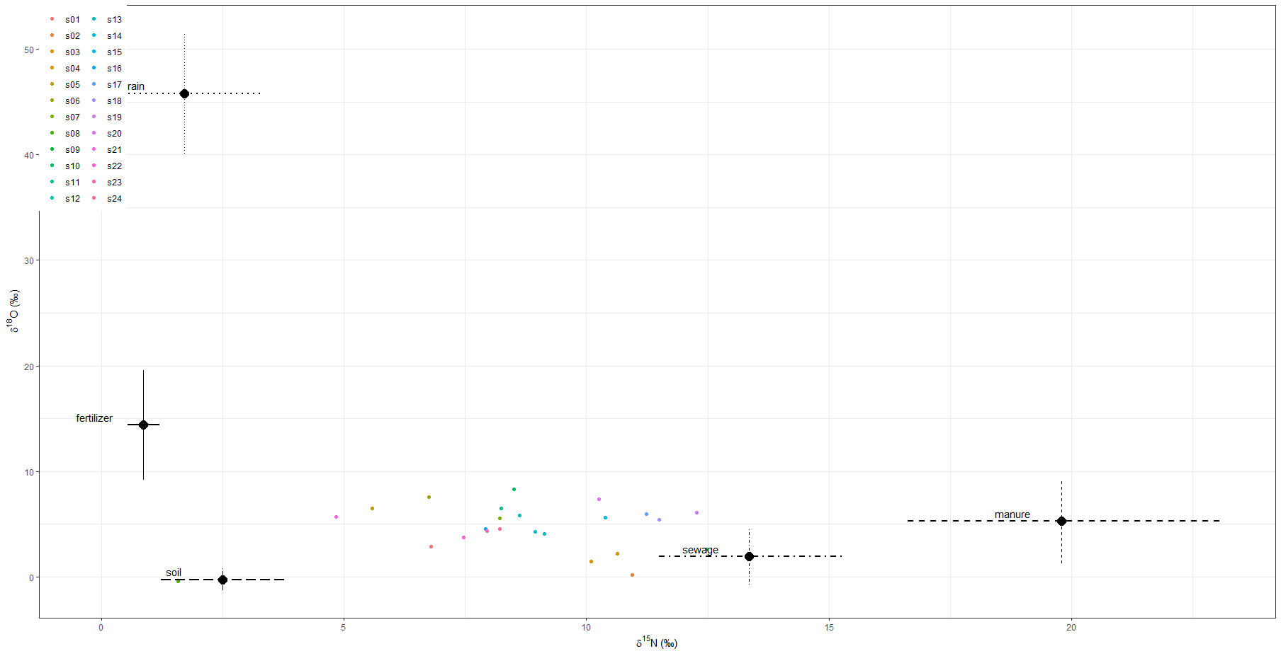
p.s03.fertilizer | 0.085 | 0.079 | 0.004 | 0.007 | 0.026 | 0.06 | 0.119 | 0.246 | 0.297
p.s04.fertilizer | 0.087 | 0.079 | 0.004 | 0.008 | 0.029 | 0.063 | 0.121 | 0.247 | 0.299
p.s05.fertilizer | 0.196 | 0.164 | 0.005 | 0.01 | 0.057 | 0.156 | 0.304 | 0.508 | 0.572
p.s06.fertilizer | 0.2 | 0.153 | 0.007 | 0.012 | 0.066 | 0.175 | 0.306 | 0.484 | 0.54
p.s07.fertilizer | 0.138 | 0.117 | 0.005 | 0.01 | 0.044 | 0.107 | 0.204 | 0.377 | 0.425
p.s08.fertilizer | 0.099 | 0.157 | 0.003 | 0.004 | 0.019 | 0.044 | 0.101 | 0.461 | 0.685
p.s09.fertilizer | 0.074 | 0.066 | 0.004 | 0.006 | 0.025 | 0.054 | 0.104 | 0.209 | 0.248
p.s10.fertilizer | 0.171 | 0.133 | 0.006 | 0.012 | 0.058 | 0.141 | 0.263 | 0.42 | 0.473
p.s11.fertilizer | 0.152 | 0.127 | 0.006 | 0.009 | 0.048 | 0.117 | 0.229 | 0.412 | 0.467
p.s12.fertilizer | 0.139 | 0.118 | 0.005 | 0.008 | 0.046 | 0.105 | 0.207 | 0.371 | 0.435
p.s13.fertilizer | 0.11 | 0.098 | 0.005 | 0.008 | 0.034 | 0.079 | 0.159 | 0.312 | 0.355
p.s14.fertilizer | 0.117 | 0.104 | 0.005 | 0.009 | 0.036 | 0.085 | 0.168 | 0.333 | 0.384
p.s15.fertilizer | 0.106 | 0.091 | 0.005 | 0.009 | 0.035 | 0.078 | 0.154 | 0.288 | 0.343
p.s16.fertilizer | 0.131 | 0.115 | 0.005 | 0.008 | 0.04 | 0.099 | 0.194 | 0.36 | 0.42
p.s17.fertilizer | 0.103 | 0.086 | 0.005 | 0.009 | 0.035 | 0.081 | 0.149 | 0.275 | 0.314
p.s18.fertilizer | 0.098 | 0.084 | 0.005 | 0.008 | 0.034 | 0.072 | 0.141 | 0.263 | 0.307
p.s19.fertilizer | 0.092 | 0.08 | 0.005 | 0.008 | 0.031 | 0.07 | 0.131 | 0.248 | 0.288
p.s20.fertilizer | 0.127 | 0.106 | 0.006 | 0.009 | 0.041 | 0.101 | 0.187 | 0.34 | 0.393
p.s21.fertilizer | 0.188 | 0.167 | 0.005 | 0.01 | 0.05 | 0.141 | 0.285 | 0.534 | 0.594
p.s22.fertilizer | 0.125 | 0.117 | 0.004 | 0.008 | 0.035 | 0.087 | 0.182 | 0.367 | 0.444
p.s23.fertilizer | 0.13 | 0.117 | 0.005 | 0.009 | 0.039 | 0.095 | 0.19 | 0.367 | 0.425
p.s24.fertilizer | 0.127 | 0.113 | 0.006 | 0.01 | 0.039 | 0.095 | 0.18 | 0.359 | 0.426
p.s01.manure | 0.136 | 0.071 | 0.021 | 0.034 | 0.082 | 0.128 | 0.18 | 0.265 | 0.299
p.s02.manure | 0.162 | 0.152 | 0.005 | 0.009 | 0.041 | 0.112 | 0.247 | 0.462 | 0.556
p.s03.manure | 0.156 | 0.134 | 0.006 | 0.01 | 0.047 | 0.114 | 0.238 | 0.414 | 0.482
p.s04.manure | 0.167 | 0.144 | 0.007 | 0.012 | 0.05 | 0.129 | 0.248 | 0.454 | 0.526
p.s05.manure | 0.101 | 0.088 | 0.007 | 0.011 | 0.036 | 0.077 | 0.139 | 0.264 | 0.322
p.s06.manure | 0.124 | 0.101 | 0.008 | 0.013 | 0.047 | 0.097 | 0.178 | 0.329 | 0.382
p.s07.manure | 0.142 | 0.115 | 0.007 | 0.013 | 0.052 | 0.114 | 0.206 | 0.372 | 0.421
p.s08.manure | 0.047 | 0.042 | 0.003 | 0.005 | 0.017 | 0.035 | 0.064 | 0.131 | 0.151
p.s09.manure | 0.207 | 0.176 | 0.005 | 0.01 | 0.055 | 0.157 | 0.324 | 0.542 | 0.624
p.s10.manure | 0.16 | 0.126 | 0.008 | 0.013 | 0.058 | 0.131 | 0.229 | 0.403 | 0.466
p.s11.manure | 0.148 | 0.121 | 0.007 | 0.011 | 0.053 | 0.119 | 0.217 | 0.382 | 0.443
p.s12.manure | 0.15 | 0.121 | 0.008 | 0.013 | 0.054 | 0.122 | 0.218 | 0.385 | 0.439
p.s13.manure | 0.149 | 0.126 | 0.006 | 0.011 | 0.048 | 0.115 | 0.218 | 0.401 | 0.458
p.s14.manure | 0.146 | 0.122 | 0.006 | 0.011 | 0.05 | 0.117 | 0.208 | 0.386 | 0.445
p.s15.manure | 0.182 | 0.144 | 0.007 | 0.011 | 0.062 | 0.151 | 0.272 | 0.465 | 0.518
p.s16.manure | 0.13 | 0.107 | 0.007 | 0.012 | 0.046 | 0.101 | 0.19 | 0.334 | 0.397
p.s17.manure | 0.207 | 0.166 | 0.007 | 0.012 | 0.064 | 0.173 | 0.313 | 0.526 | 0.585
p.s18.manure | 0.201 | 0.161 | 0.006 | 0.011 | 0.062 | 0.17 | 0.311 | 0.516 | 0.568
p.s19.manure | 0.222 | 0.176 | 0.005 | 0.01 | 0.062 | 0.191 | 0.352 | 0.537 | 0.602
p.s20.manure | 0.188 | 0.151 | 0.006 | 0.012 | 0.062 | 0.155 | 0.282 | 0.474 | 0.535
p.s21.manure | 0.091 | 0.077 | 0.007 | 0.01 | 0.035 | 0.071 | 0.125 | 0.23 | 0.278
p.s22.manure | 0.121 | 0.102 | 0.006 | 0.009 | 0.042 | 0.094 | 0.173 | 0.32 | 0.373
p.s23.manure | 0.135 | 0.11 | 0.006 | 0.011 | 0.048 | 0.105 | 0.196 | 0.35 | 0.399
p.s24.manure | 0.137 | 0.111 | 0.006 | 0.011 | 0.048 | 0.11 | 0.203 | 0.351 | 0.401
p.s01.rain | 0.023 | 0.017 | 0.001 | 0.003 | 0.01 | 0.02 | 0.032 | 0.056 | 0.067
p.s02.rain | 0.016 | 0.018 | 0 | 0.001 | 0.004 | 0.01 | 0.021 | 0.052 | 0.066
p.s03.rain | 0.018 | 0.023 | 0 | 0.001 | 0.005 | 0.011 | 0.024 | 0.059 | 0.08
p.s04.rain | 0.019 | 0.022 | 0.001 | 0.001 | 0.005 | 0.012 | 0.027 | 0.064 | 0.08
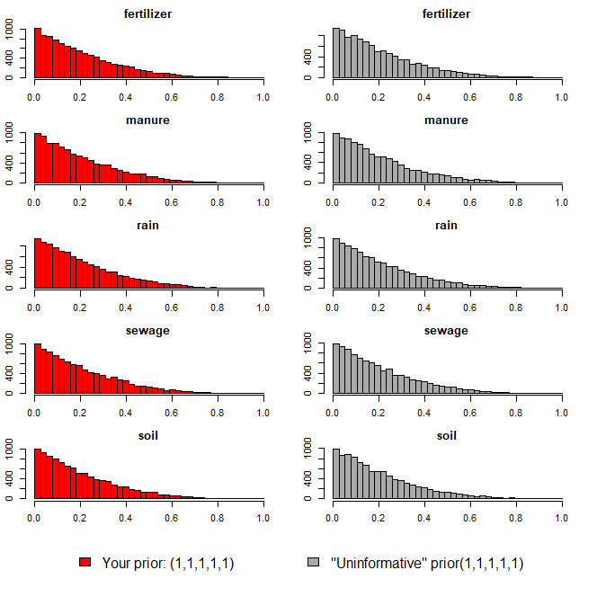
p.s05.rain | 0.034 | 0.043 | 0.001 | 0.001 | 0.006 | 0.017 | 0.047 | 0.124 | 0.153
p.s06.rain | 0.04 | 0.046 | 0.001 | 0.001 | 0.007 | 0.022 | 0.058 | 0.138 | 0.164
p.s07.rain | 0.03 | 0.035 | 0.001 | 0.001 | 0.006 | 0.017 | 0.041 | 0.102 | 0.127
p.s08.rain | 0.012 | 0.016 | 0 | 0.001 | 0.003 | 0.007 | 0.016 | 0.042 | 0.055
p.s09.rain | 0.019 | 0.021 | 0 | 0.001 | 0.004 | 0.011 | 0.025 | 0.062 | 0.078
p.s10.rain | 0.042 | 0.049 | 0.001 | 0.001 | 0.007 | 0.023 | 0.062 | 0.141 | 0.168
p.s11.rain | 0.033 | 0.037 | 0.001 | 0.001 | 0.006 | 0.019 | 0.046 | 0.112 | 0.132
p.s12.rain | 0.03 | 0.036 | 0 | 0.001 | 0.006 | 0.017 | 0.041 | 0.102 | 0.127
p.s13.rain | 0.024 | 0.027 | 0.001 | 0.001 | 0.005 | 0.014 | 0.033 | 0.076 | 0.097
p.s14.rain | 0.025 | 0.028 | 0.001 | 0.001 | 0.005 | 0.014 | 0.034 | 0.082 | 0.099
p.s15.rain | 0.027 | 0.032 | 0 | 0.001 | 0.005 | 0.015 | 0.038 | 0.097 | 0.119
p.s16.rain | 0.026 | 0.03 | 0.001 | 0.001 | 0.005 | 0.015 | 0.036 | 0.088 | 0.108
p.s17.rain | 0.027 | 0.032 | 0 | 0.001 | 0.005 | 0.015 | 0.038 | 0.094 | 0.119
p.s18.rain | 0.026 | 0.03 | 0.001 | 0.001 | 0.005 | 0.015 | 0.035 | 0.087 | 0.112
p.s19.rain | 0.026 | 0.031 | 0 | 0.001 | 0.005 | 0.014 | 0.037 | 0.088 | 0.116
p.s20.rain | 0.033 | 0.039 | 0.001 | 0.001 | 0.006 | 0.018 | 0.045 | 0.116 | 0.139
p.s21.rain | 0.031 | 0.039 | 0 | 0.001 | 0.006 | 0.016 | 0.041 | 0.106 | 0.136
p.s22.rain | 0.023 | 0.027 | 0.001 | 0.001 | 0.005 | 0.014 | 0.031 | 0.076 | 0.099
p.s23.rain | 0.025 | 0.028 | 0.001 | 0.001 | 0.006 | 0.015 | 0.034 | 0.081 | 0.102
p.s24.rain | 0.026 | 0.03 | 0 | 0.001 | 0.006 | 0.015 | 0.035 | 0.09 | 0.116
p.s01.sewage | 0.356 | 0.128 | 0.128 | 0.155 | 0.265 | 0.348 | 0.444 | 0.574 | 0.61
p.s02.sewage | 0.465 | 0.239 | 0.041 | 0.066 | 0.275 | 0.486 | 0.657 | 0.831 | 0.88
p.s03.sewage | 0.416 | 0.224 | 0.04 | 0.061 | 0.232 | 0.421 | 0.583 | 0.795 | 0.844
p.s04.sewage | 0.435 | 0.225 | 0.039 | 0.072 | 0.25 | 0.444 | 0.602 | 0.802 | 0.849
p.s05.sewage | 0.244 | 0.161 | 0.027 | 0.041 | 0.122 | 0.215 | 0.334 | 0.553 | 0.638
p.s06.sewage | 0.288 | 0.174 | 0.036 | 0.052 | 0.153 | 0.265 | 0.393 | 0.61 | 0.687
p.s07.sewage | 0.339 | 0.196 | 0.035 | 0.056 | 0.183 | 0.324 | 0.473 | 0.695 | 0.766
p.s08.sewage | 0.115 | 0.099 | 0.011 | 0.017 | 0.048 | 0.089 | 0.152 | 0.287 | 0.35
p.s09.sewage | 0.478 | 0.242 | 0.039 | 0.067 | 0.28 | 0.501 | 0.675 | 0.852 | 0.889
p.s10.sewage | 0.345 | 0.199 | 0.039 | 0.058 | 0.185 | 0.331 | 0.481 | 0.701 | 0.774
p.s11.sewage | 0.342 | 0.193 | 0.037 | 0.058 | 0.188 | 0.328 | 0.479 | 0.68 | 0.756
p.s12.sewage | 0.357 | 0.201 | 0.036 | 0.06 | 0.199 | 0.341 | 0.495 | 0.72 | 0.778
p.s13.sewage | 0.381 | 0.207 | 0.036 | 0.064 | 0.22 | 0.372 | 0.521 | 0.753 | 0.818
p.s14.sewage | 0.375 | 0.203 | 0.043 | 0.066 | 0.216 | 0.367 | 0.515 | 0.736 | 0.801
p.s15.sewage | 0.418 | 0.216 | 0.043 | 0.069 | 0.244 | 0.421 | 0.577 | 0.778 | 0.828
p.s16.sewage | 0.335 | 0.193 | 0.033 | 0.055 | 0.187 | 0.315 | 0.465 | 0.69 | 0.752
p.s17.sewage | 0.427 | 0.225 | 0.043 | 0.071 | 0.244 | 0.436 | 0.6 | 0.794 | 0.85
p.s18.sewage | 0.443 | 0.23 | 0.049 | 0.075 | 0.256 | 0.446 | 0.621 | 0.82 | 0.868
p.s19.sewage | 0.456 | 0.242 | 0.049 | 0.073 | 0.246 | 0.465 | 0.652 | 0.835 | 0.879
p.s20.sewage | 0.416 | 0.219 | 0.048 | 0.071 | 0.242 | 0.416 | 0.576 | 0.783 | 0.837
p.s21.sewage | 0.212 | 0.147 | 0.024 | 0.036 | 0.101 | 0.185 | 0.286 | 0.488 | 0.599
p.s22.sewage | 0.315 | 0.19 | 0.035 | 0.052 | 0.165 | 0.29 | 0.438 | 0.669 | 0.739
p.s23.sewage | 0.33 | 0.191 | 0.037 | 0.059 | 0.182 | 0.309 | 0.448 | 0.692 | 0.764
p.s24.sewage | 0.345 | 0.197 | 0.038 | 0.06 | 0.189 | 0.326 | 0.48 | 0.705 | 0.766
p.s01.soil | 0.366 | 0.111 | 0.149 | 0.179 | 0.289 | 0.366 | 0.444 | 0.548 | 0.575
p.s02.soil | 0.283 | 0.18 | 0.03 | 0.045 | 0.141 | 0.257 | 0.397 | 0.62 | 0.707
p.s03.soil | 0.325 | 0.182 | 0.037 | 0.062 | 0.183 | 0.308 | 0.444 | 0.655 | 0.732
p.s04.soil | 0.292 | 0.172 | 0.035 | 0.052 | 0.153 | 0.277 | 0.402 | 0.608 | 0.687
p.s05.soil | 0.425 | 0.2 | 0.052 | 0.09 | 0.275 | 0.427 | 0.576 | 0.752 | 0.806
p.s06.soil | 0.348 | 0.179 | 0.043 | 0.072 | 0.209 | 0.34 | 0.474 | 0.65 | 0.715
p.s07.soil | 0.35 | 0.181 | 0.049 | 0.072 | 0.213 | 0.341 | 0.472 | 0.669 | 0.733
p.s08.soil | 0.727 | 0.188 | 0.103 | 0.259 | 0.672 | 0.772 | 0.849 | 0.921 | 0.937
p.s09.soil | 0.223 | 0.146 | 0.024 | 0.036 | 0.11 | 0.195 | 0.311 | 0.492 | 0.57
p.s10.soil | 0.282 | 0.164 | 0.035 | 0.052 | 0.158 | 0.261 | 0.394 | 0.577 | 0.646
p.s11.soil | 0.324 | 0.175 | 0.044 | 0.067 | 0.189 | 0.309 | 0.442 | 0.639 | 0.691
p.s12.soil | 0.323 | 0.175 | 0.04 | 0.064 | 0.187 | 0.313 | 0.441 | 0.624 | 0.698
p.s13.soil | 0.336 | 0.18 | 0.042 | 0.062 | 0.201 | 0.326 | 0.453 | 0.658 | 0.728
p.s14.soil | 0.338 | 0.18 | 0.043 | 0.061 | 0.204 | 0.329 | 0.458 | 0.645 | 0.72
p.s15.soil | 0.266 | 0.155 | 0.035 | 0.051 | 0.144 | 0.248 | 0.363 | 0.55 | 0.607
p.s16.soil | 0.378 | 0.19 | 0.049 | 0.078 | 0.231 | 0.376 | 0.513 | 0.697 | 0.763
p.s17.soil | 0.236 | 0.143 | 0.031 | 0.044 | 0.129 | 0.217 | 0.322 | 0.499 | 0.574
p.s18.soil | 0.232 | 0.142 | 0.03 | 0.041 | 0.122 | 0.213 | 0.317 | 0.497 | 0.556
p.s19.soil | 0.204 | 0.133 | 0.024 | 0.036 | 0.103 | 0.182 | 0.28 | 0.453 | 0.509
p.s20.soil | 0.236 | 0.144 | 0.029 | 0.043 | 0.122 | 0.215 | 0.326 | 0.498 | 0.557
p.s21.soil | 0.479 | 0.203 | 0.074 | 0.116 | 0.343 | 0.491 | 0.629 | 0.799 | 0.844
p.s22.soil | 0.416 | 0.194 | 0.054 | 0.09 | 0.27 | 0.423 | 0.554 | 0.74 | 0.79
p.s23.soil | 0.381 | 0.188 | 0.053 | 0.075 | 0.241 | 0.381 | 0.512 | 0.697 | 0.761
p.s24.soil | 0.365 | 0.185 | 0.047 | 0.074 | 0.224 | 0.364 | 0.494 | 0.676 | 0.74

오염원(하수)
16.52 | 5.16
15.92 | -0.37
15.17 | -3.82
14.62 | 0.65
14.07 | 3.84
13.38 | 4.66
12.44 | 3.65
12.27 | 4.01
12.15 | -0.53
12.14 | 1.42
10.89 | 1.05
10.72 | 3.81
¹⁵N-NO₃ (‰)
¹⁸O-NO₃ (‰)
Manure & Sewage
NH₄⁺ fertilizer
Soil N
Atmospheric NO₃⁻ by ion exchange/AgNO₃
NO₃⁻ fertilizer
Atmospheric NO₃⁻ by bacterial denitrification
ID | 하천명 | 채수지점 | 15N | 18O | 18O | 비고
EM02 | 영산천 | 빛가람 방류수 | 16.52 | 5.16
EM-07 | 광주천 | 신안천방류수 | 15.92 | -0.37
EM-05 |  | 광주 1하수처리장 | 15.17 | -3.82
EM-03 |  | 무안 하수처리장 | 14.62 | 0.65
EM-02 | 영산천 | 빛가람 수질복원센터 방류수 | 14.07 | 3.84
EM-08 | 지석천 | 산포하수처리장 방류수 | 13.38 | 4.66
EM-02 | 영산천 | 빛가람 수질복원센터 방류수 | 12.44 | 3.65
EM-02 | 영산천 | 빛가람 수질복원센터 방류수 | 12.27 | 4.01
JS-10-20B | 지석천 | 화순천 하수처리장 방류수 | 12.15 | -0.53
EM-06 |  | 광주 2하수처리장 | 12.14 | 1.42
EM-06 | 광주천 | 증심사천 방류수 | 10.89 | 1.05
EM-01 |  | 담양 하수처리장 | 10.72 | 3.81

 |  | mean | 13.36 | 1.96
 |  | sd | 1.91 | 2.69

오염원(퇴비)
17.66 | 10.89
18.17 | 9.27
15.31 | 3.09
19.24 | 8.46
20.93 | 5.27
24.47 | -0.67
24.39 | 1.32
18.20 | 4.74
¹⁵N-NO₃ (‰)
¹⁸O-NO₃ (‰)
Manure & Sewage
NH₄⁺ fertilizer
Soil N
Atmospheric NO₃⁻ by ion exchange/AgNO₃
NO₃⁻ fertilizer
Atmospheric NO₃⁻ by bacterial denitrification
ID | 하천명 | 채수지점 | 15N | 18O | 18O | 비고
EM-03 | 장성천 | 감정천 퇴비유출수 | 17.66 | 10.89
EM-03 | 장성천 | 감정천 퇴비유출수 | 18.17 | 9.27
EM24 |  | 만봉천 부숙퇴비(소) | 15.31 | 3.09
EM33 |  | 영산천 부숙퇴비(소) | 19.24 | 8.46
EM43 |  | 승가교 퇴비(소) | 20.93 | 5.27
JS-EM-M5 |  | 추동천 퇴비 | 24.47 | -0.67
EM44 |  | 남평퇴비 | 24.39 | 1.32
EM16 |  | 광주천 부숙퇴비 | 18.20 | 4.74

 |  | mean | 19.79 | 5.30
 |  | sd | 3.26 | 4.03

오염원(비료)
¹⁵N-NO₃ (‰)
¹⁸O-NO₃ (‰)
Manure & Sewage
NH₄⁺ fertilizer
Soil N
Atmospheric NO₃⁻ by ion exchange/AgNO₃
NO₃⁻ fertilizer
Atmospheric NO₃⁻ by bacterial denitrification
ID | 하천명 | 채수지점 | 15N | 18O | 18O | 비고
EM45 | 비료 | 복합비료(논에 주로 사용) | 0.63 | 10.72
EM47 | 비료 | 복합비료(밭에 주로 사용) | 1.10 | 18.05

 |  | mean | 0.87 | 14.39
 |  | sd | 0.33 | 5.18

오염원(강우)
3.25 | 40.02
1.75 | 45.94
0.13 | 51.47
¹⁵N-NO₃ (‰)
¹⁸O-NO₃ (‰)
Manure & Sewage
NH₄⁺ fertilizer
Soil N
Atmospheric NO₃⁻ by ion exchange/AgNO₃
NO₃⁻ fertilizer
Atmospheric NO₃⁻ by bacterial denitrification
ID | 하천명 | 채수지점 | 15N | 18O | 18O | 비고
EM-40 |  | 강우시료 | 3.25 | 40.02
EM-18 |  | 강우(빗물) | 1.75 | 45.94
EM-25 |  | 강우(빗물) | 0.13 | 51.47

 |  | mean | 1.71 | 45.81
 |  | sd | 1.56 | 5.73

오염원(토양_산림 CASE2)
4.34 | 0.88
2.98 | 0.23
0.92 | 0.08
2.36 | -0.60
1.86 | -1.83
¹⁵N-NO₃ (‰)
¹⁸O-NO₃ (‰)
Manure & Sewage
NH₄⁺ fertilizer
Soil N
Atmospheric NO₃⁻ by ion exchange/AgNO₃
NO₃⁻ fertilizer
Atmospheric NO₃⁻ by bacterial denitrification
ID | 하천명 | 채수지점 | 15N | 18O | 18O | 비고
EM-15 | 광주천 | 광주천 산림유출수 | 4.34 | 0.88
EM-24 | 산림 | 오수천 상류 | 2.98 | 0.23
EM-23 | 산림 | 동화천 상류 | 0.92 | 0.08
EM-20 | 산림 | 동화호 상류01 | 2.36 | -0.60
EM-21 | 산림 | 동화호 상류02 | 1.86 | -1.83

 |  | mean | 2.49 | -0.25
 |  | sd | 1.28 | 1.03

